Лист1
 | кв км | кв км | кв км | кв км | кв км
район | Total land area: | Land area improved: | Land area stable: | Land area degraded: | Land area with no data: | Кэс | Кан
Алексеевский | 1754.9 | 2.6 | 616.6 | 1,134.6 | 1.0 | 0.35 | 3.53
Белгородский | 1448.1 | 56.3 | 693.6 | 695.4 | 2.8 | 0.33 | 3.52
Борисовский | 651.5 | 48.0 | 429.8 | 172.7 | 1.0 | 0.35 | 3.41
Валуйский | 1701.5 | 18.8 | 749.5 | 932.2 | 1.0 | 0.38 | 3.35
Вейделевский | 1350.3 | 6.1 | 498.8 | 844.5 | 0.9 | 0.32 | 3.59
Волоконовский | 1283.5 | 17.0 | 637.3 | 628.8 | 0.4 | 0.3 | 3.63
город Белгород | 701.8 | 77.8 | 442.3 | 181.3 | 0.5
Грайворонский | 861.3 | 66.8 | 478.6 | 313.6 | 2.3 | 0.35 | 3.41
Губкинский городской округ | 1519.6 | 36.3 | 646.1 | 836.0 | 1.2 | 0.27 | 3.7
Ивнянский | 867.8 | 73.3 | 491.2 | 302.1 | 1.3 | 0.33 | 3.47
Корочанский | 1458.1 | 20.4 | 606.1 | 830.3 | 1.2 | 0.33 | 3.53
Красненский | 851.4 | 3.0 | 286.5 | 561.8 | 0.2 | 0.36 | 3.46
Красногвардейский | 1764.7 | 13.6 | 794.4 | 955.3 | 1.4 | 0.41 | 3.29
Краснояружский | 476.5 | 31.4 | 243.4 | 200.6 | 1.0 | 0.36 | 3.38
Новооскольский | 1394.7 | 50.8 | 668.1 | 673.9 | 1.9 | 0.35 | 3.46
Прохоровский | 1379.4 | 11.6 | 534.3 | 832.7 | 0.9 | 0.29 | 3.64
Ракитянский | 888.6 | 54.7 | 499.3 | 332.3 | 2.3 | 0.31 | 3.57
Ровеньский | 1362.8 | 4.0 | 397.0 | 960.7 | 1.1 | 0.31 | 3.59
Старооскольский городской округ | 1674.2 | 94.3 | 884.2 | 693.4 | 2.3 | 0.35 | 3.46
Чернянский | 1223.2 | 43.5 | 603.6 | 575.1 | 1.0 | 0.34 | 3.47
Шебекинский | 1856.9 | 81.2 | 896.8 | 877.6 | 1.3 | 0.4 | 3.26
Яковлевский | 1081.2 | 58.5 | 566.9 | 453.9 | 1.9 | 0.33 | 3.49

 | га | га | га | га | га
район | Total land area: | Land area improved: | Land area stable: | Land area degraded: | Land area with no data: | Кэс | Кан
Алексеевский | 175485.3 | 258.1 | 61,664.2 | 113,459.1 | 103.8 | 0.35 | 3.53
Белгородский | 144812.9 | 5,629.0 | 69,362.1 | 69,539.0 | 282.7 | 0.33 | 3.52
Борисовский | 65150.8 | 4,797.0 | 42,977.3 | 17,273.1 | 103.4 | 0.35 | 3.41
Валуйский | 170153.4 | 1,879.4 | 74,954.2 | 93,223.9 | 96.1 | 0.38 | 3.35
Вейделевский | 135025.4 | 613.3 | 49,877.5 | 84,446.3 | 88.2 | 0.32 | 3.59
Волоконовский | 128350.8 | 1,699.6 | 63,727.9 | 62,883.5 | 39.9 | 0.3 | 3.63
город Белгород | 70183.3 | 7,783.2 | 44,225.1 | 18,127.2 | 47.7
Грайворонский | 86129.5 | 6,681.8 | 47,862.1 | 31,359.0 | 226.6 | 0.35 | 3.41
Губкинский городской округ | 151960.9 | 3,632.5 | 64,610.5 | 83,596.4 | 121.6 | 0.27 | 3.7
Ивнянский | 86784.1 | 7,327.7 | 49,123.8 | 30,206.7 | 126.0 | 0.33 | 3.47
Корочанский | 145807.6 | 2,042.6 | 60,612.6 | 83,033.7 | 118.7 | 0.33 | 3.53
Красненский | 85140.5 | 299.4 | 28,646.6 | 56,178.8 | 15.7 | 0.36 | 3.46
Красногвардейский | 176465.0 | 1,356.9 | 79,439.2 | 95,533.7 | 135.3 | 0.41 | 3.29
Краснояружский | 47646.3 | 3,143.7 | 24,335.3 | 20,064.4 | 102.9 | 0.36 | 3.38
Новооскольский | 139468.3 | 5,078.4 | 66,805.9 | 67,390.2 | 193.8 | 0.35 | 3.46
Прохоровский | 137941.5 | 1,161.6 | 53,428.0 | 83,265.3 | 86.6 | 0.29 | 3.64
Ракитянский | 88863.4 | 5,474.4 | 49,933.3 | 33,230.5 | 225.3 | 0.31 | 3.57
Ровеньский | 136283.1 | 401.9 | 39,703.4 | 96,069.2 | 108.6 | 0.31 | 3.59
Старооскольский городской округ | 167418.2 | 9,427.3 | 88,422.1 | 69,337.6 | 231.2 | 0.35 | 3.46
Чернянский | 122316.9 | 4,346.6 | 60,362.0 | 57,505.8 | 102.5 | 0.34 | 3.47
Шебекинский | 185695.0 | 8,124.0 | 89,679.8 | 87,763.7 | 127.5 | 0.4 | 3.26
Яковлевский | 108122.7 | 5,845.3 | 56,691.8 | 45,391.8 | 193.8 | 0.33 | 3.49

 | га
район | Land area degraded: | Кэс |  |  |  |  |  |  |  | га | га | Доля улучшающихся земель |  | Доля улучшающихся земель
Алексеевский | 113459 | 0.35 |  |  |  |  |  |  | район | Total land area: | Land area improved: |  | Кэс
Белгородский | 69539 | 0.33 |  |  |  |  |  |  | Алексеевский | 175485.26117 | 258.12252031 | 0.00 | 0.35 | 0.00
Борисовский | 17273 | 0.35 |  |  |  |  |  |  | Белгородский | 144812.851 | 5628.95185 | 0.04 | 0.33 | 0.04
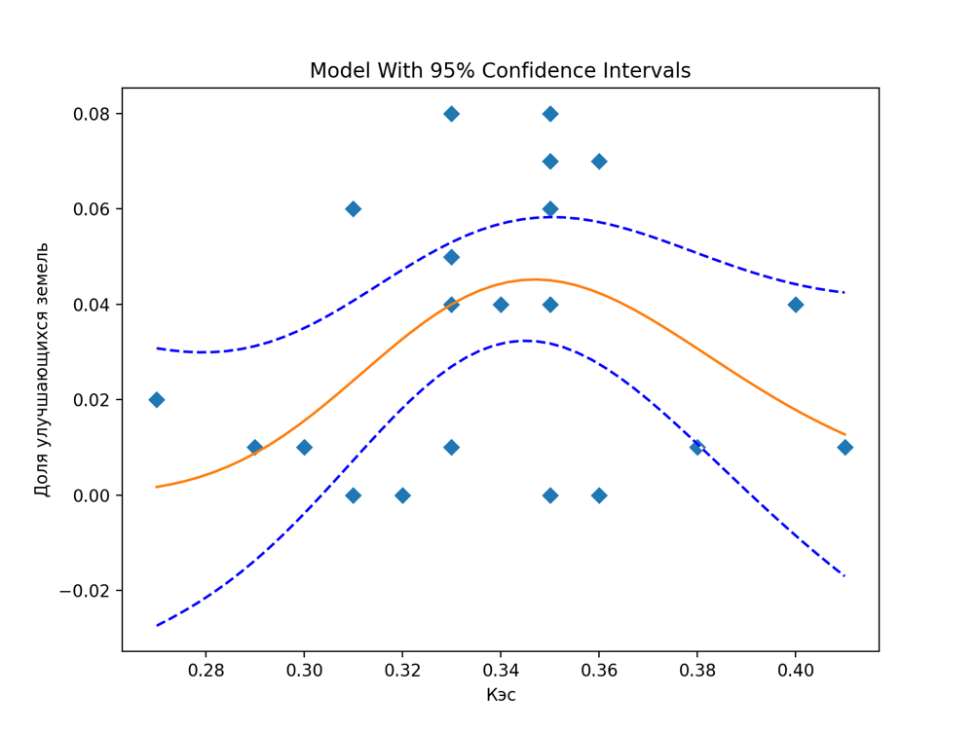
Валуйский | 93224 | 0.38 |  |  |  |  |  |  | Борисовский | 65150.779925 | 4796.9793 | 0.07 | 0.35 | 0.07
Вейделевский | 84446 | 0.32 |  |  |  |  |  |  | Валуйский | 170153.44173 | 1879.3567719 | 0.01 | 0.38 | 0.01 |  |  |  |  |  |  |  | Root Mean Squared Error (RMSE): 0.025391137674413016
Волоконовский | 62883 | 0.3 |  |  |  |  |  |  | Вейделевский | 135025.40487 | 613.3366125 | 0.00 | 0.32 | 0.00 |  |  |  |  |  |  |  | R-squared: 0.16862128855461134
Грайворонский | 31359 | 0.35 |  |  |  |  |  |  | Волоконовский | 128350.8071 | 1699.58435 | 0.01 | 0.3 | 0.01 |  |  |  |  |  |  |  | R-squared adjusted: 0.07624587617179035
Губкинский городской округ | 83596 | 0.27 |  |  |  |  |  |  | Грайворонский | 86129.496338 | 6681.805075 | 0.08 | 0.35 | 0.08 |  |  |  |  |  |  |  | Model F-statistic: 1.825391456503742
Ивнянский | 30207 | 0.33 |  |  |  |  |  |  | Губкинский городской округ | 151960.88698 | 3632.4711875 | 0.02 | 0.27 | 0.02 |  |  |  |  |  |  |  | Model F-statistic p-value: 0.18975363170693182
Корочанский | 83034 | 0.33 |  |  |  |  |  |  | Ивнянский | 86784.145857 | 7327.6995383 | 0.08 | 0.33 | 0.08 |  |  |  |  |  |  |  | Model log-likelihood: 47.34274740494396
Красненский | 56179 | 0.36 |  |  |  |  |  |  | Корочанский | 145807.61506 | 2042.6261734 | 0.01 | 0.33 | 0.01 |  |  |  |  |  |  |  | Model AIC: -4.2231188004708535
Красногвардейский | 95534 | 0.41 |  |  |  |  |  |  | Красненский | 85140.526546 | 299.42827813 | 0.00 | 0.36 | 0.00 |  |  |  |  |  |  |  | Model BIC: -4.073901309367507
Краснояружский | 20064 | 0.36 |  |  |  |  |  |  | Красногвардейский | 176465.00298 | 1356.8913578 | 0.01 | 0.41 | 0.01
Новооскольский | 67390 | 0.35 |  |  |  |  |  |  | Краснояружский | 47646.278072 | 3143.6806156 | 0.07 | 0.36 | 0.07 |  |  |  |  |  |  |  | Equation: User Defined Function 2D
Прохоровский | 83265 | 0.29 |  |  |  |  |  |  | Новооскольский | 139468.29434 | 5078.4189625 | 0.04 | 0.35 | 0.04 |  |  |  |  |  |  |  | Fitting target of sum of squared absolute error = 0.013538907320420917
Ракитянский | 33230 | 0.31 |  |  |  |  |  |  | Прохоровский | 137941.49785 | 1161.5879344 | 0.01 | 0.29 | 0.01 |  |  |  |  |  |  |  | Fitted Parameters:
Ровеньский | 96069 | 0.31 |  |  |  |  |  |  | Ракитянский | 88863.397228 | 5474.3512125 | 0.06 | 0.31 | 0.06 |  |  |  |  |  |  |  | A = 1.6153987304133951E-04
Старооскольский городской округ | 69338 | 0.35 |  |  |  |  |  |  | Ровеньский | 136283.09019 | 401.91476719 | 0.00 | 0.31 | 0.00 |  |  |  |  |  |  |  | B = 9.6191217085342942E+01
Чернянский | 57506 | 0.34 |  |  |  |  |  |  | Старооскольский городской округ | 167418.16819 | 9427.30195 | 0.06 | 0.35 | 0.06 |  |  |  |  |  |  |  | K = 3.3373579679557587E+01
Шебекинский | 87764 | 0.4 |  |  |  |  |  |  | Чернянский | 122316.85998 | 4346.589275 | 0.04 | 0.34 | 0.04
Яковлевский | 45392 | 0.33 |  |  |  |  |  |  | Шебекинский | 185694.97346 | 8123.983975 | 0.04 | 0.4 | 0.04
 |  |  |  |  |  |  |  |  | Яковлевский | 108122.65883 | 5845.2771324 | 0.05 | 0.33 | 0.05

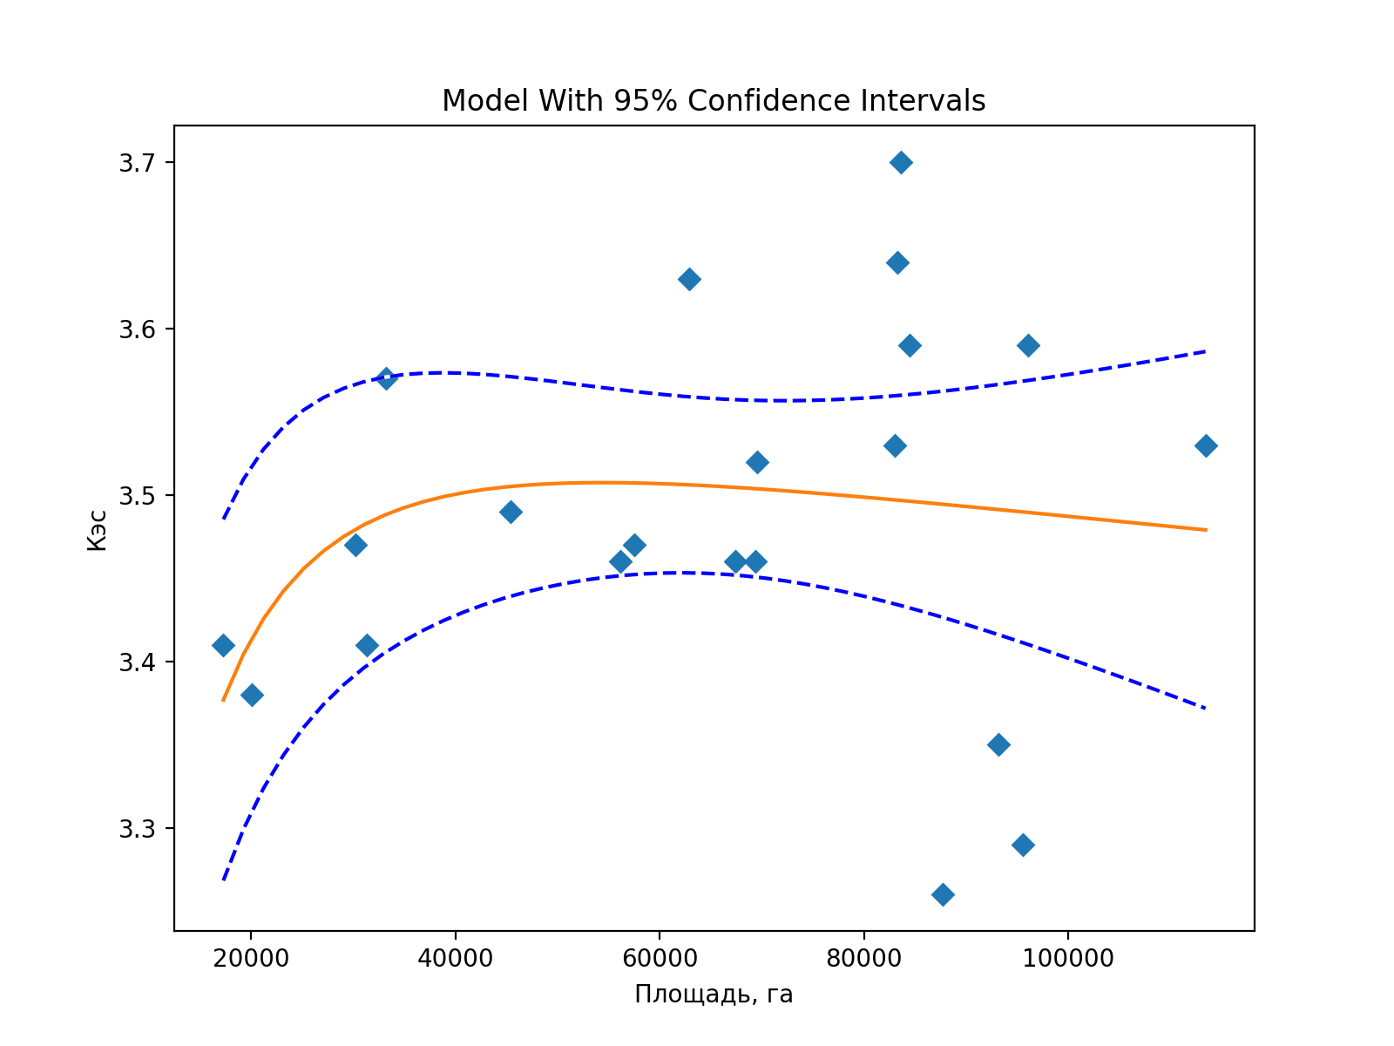
 | га
район | Land area degraded: | Кан
Алексеевский | 113459 | 3.53
Белгородский | 69539 | 3.52
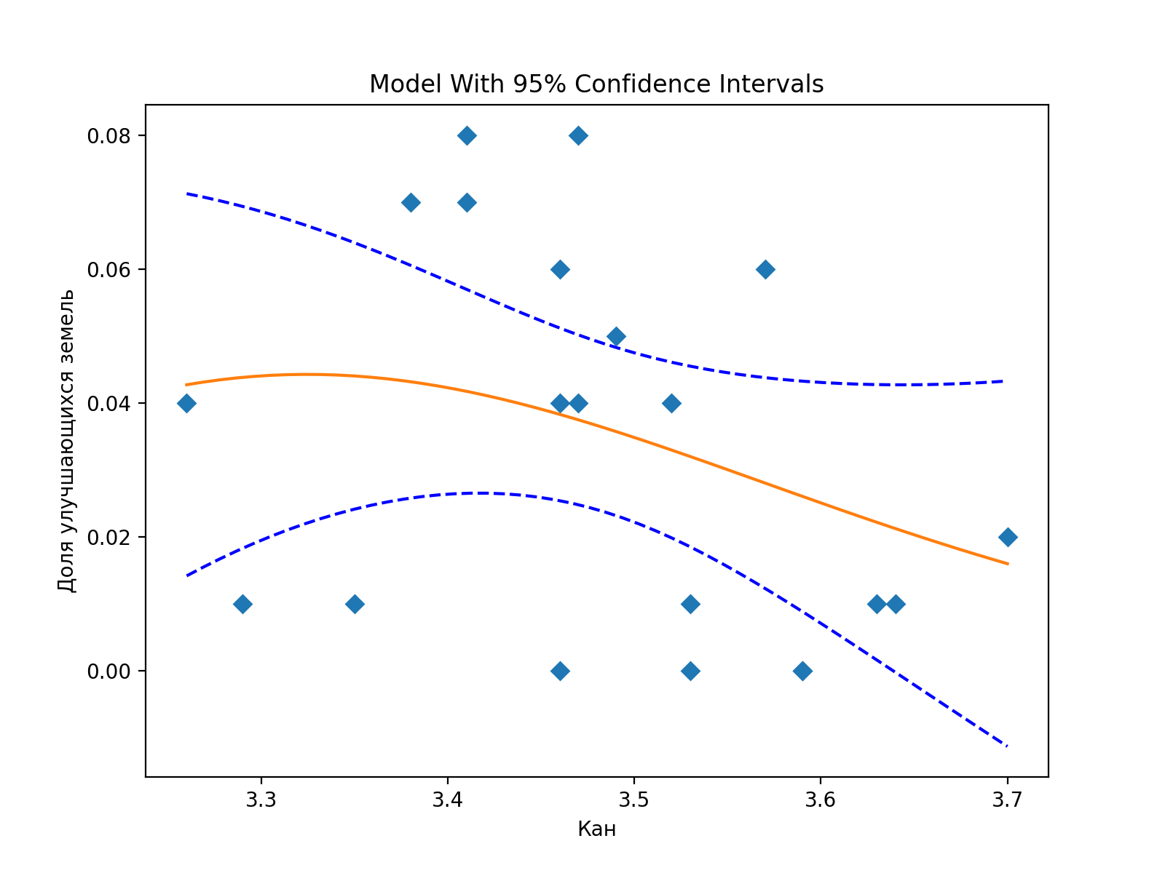
Борисовский | 17273 | 3.41 |  |  |  |  |  |  |  |  |  |  |  | га | га | Доля улучшающихся земель |  | Доля улучшающихся земель
Валуйский | 93224 | 3.35 |  |  |  |  |  |  |  |  |  |  | район | Total land area: | Land area improved: |  | Кан |  |  |  |  |  | Degress of freedom error 18
Вейделевский | 84446 | 3.59 |  |  |  |  |  |  |  |  |  |  | Алексеевский | 175485.26117 | 258.12252031 | 0.00 | 3.53 | 0.00 |  |  |  |  | Degress of freedom regression 2
Волоконовский | 62883 | 3.63 |  |  |  |  |  |  |  |  |  |  | Белгородский | 144812.851 | 5628.95185 | 0.04 | 3.52 | 0.04 |  |  |  |  | Root Mean Squared Error (RMSE): 0.02533375009905957
Грайворонский | 31359 | 3.41 |  |  |  |  |  |  |  |  |  |  | Борисовский | 65150.779925 | 4796.9793 | 0.07 | 3.41 | 0.07 |  |  |  |  | R-squared: 0.1726098289551965
Губкинский городской округ | 83596 | 3.7 |  |  |  |  |  |  |  |  |  |  | Валуйский | 170153.44173 | 1879.3567719 | 0.01 | 3.35 | 0.01 |  |  |  |  | R-squared adjusted: 0.08067758772799605
Ивнянский | 30207 | 3.47 |  |  |  |  |  |  |  |  |  |  | Вейделевский | 135025.40487 | 613.3366125 | 0.00 | 3.59 | 0.00 |  |  |  |  | Model F-statistic: 1.8775766439611794
Корочанский | 83034 | 3.53 |  |  |  |  |  |  |  |  |  |  | Волоконовский | 128350.8071 | 1699.58435 | 0.01 | 3.63 | 0.01 |  |  |  |  | Model F-statistic p-value: 0.18171602017915367
Красненский | 56179 | 3.46 |  |  |  |  |  |  |  |  |  |  | Грайворонский | 86129.496338 | 6681.805075 | 0.08 | 3.41 | 0.08 |  |  |  |  | Model log-likelihood: 47.39026410333383
Красногвардейский | 95534 | 3.29 |  |  |  |  |  |  |  |  |  |  | Губкинский городской округ | 151960.88698 | 3632.4711875 | 0.02 | 3.7 | 0.02 |  |  |  |  | Model AIC: -4.227644200317507
Краснояружский | 20064 | 3.38 |  |  |  |  |  |  |  |  |  |  | Ивнянский | 86784.145857 | 7327.6995383 | 0.08 | 3.47 | 0.08 |  |  |  |  | Model BIC: -4.078426709214161
Новооскольский | 67390 | 3.46 |  |  |  |  |  |  |  |  |  |  | Корочанский | 145807.61506 | 2042.6261734 | 0.01 | 3.53 | 0.01
Прохоровский | 83265 | 3.64 |  |  |  |  |  |  |  |  |  |  | Красненский | 85140.526546 | 299.42827813 | 0.00 | 3.46 | 0.00
Ракитянский | 33230 | 3.57 |  | Fitting target of sum of squared absolute error = 0.23689332446284356 |  |  |  |  |  |  |  |  | Красногвардейский | 176465.00298 | 1356.8913578 | 0.01 | 3.29 | 0.01 |  |  |  |  | Fitting target of sum of squared absolute error = 0.013477776775713619
Ровеньский | 96069 | 3.59 |  | Fitted Parameters: |  |  |  |  |  |  |  |  | Краснояружский | 47646.278072 | 3143.6806156 | 0.07 | 3.38 | 0.07 |  |  |  |  | Fitted Parameters:
Старооскольский городской округ | 69338 | 3.46 |  | A = 5.5066894745884571E+00 |  |  |  |  |  |  |  |  | Новооскольский | 139468.29434 | 5078.4189625 | 0.04 | 3.46 | 0.04 |  |  |  |  | A = 4.3688167594813960E+174
Чернянский | 57506 | 3.47 |  | B = 3.7894180859527053E-02 |  |  |  |  |  |  |  |  | Прохоровский | 137941.49785 | 1161.5879344 | 0.01 | 3.64 | 0.01 |  |  |  |  | B = 1.8408853963877078E+02
Шебекинский | 87764 | 3.26 |  | K = 2.0608150119049014E+03 |  |  |  |  |  |  |  |  | Ракитянский | 88863.397228 | 5474.3512125 | 0.06 | 3.57 | 0.06 |  |  |  |  | K = 6.1201403590727023E+02
Яковлевский | 45392 | 3.49 |  |  |  |  |  |  |  |  |  |  | Ровеньский | 136283.09019 | 401.91476719 | 0.00 | 3.59 | 0.00
 |  |  |  | Root Mean Squared Error (RMSE): 0.10621033141004055 |  |  |  |  |  |  |  |  | Старооскольский городской округ | 167418.16819 | 9427.30195 | 0.06 | 3.46 | 0.06
 |  |  |  | R-squared: 0.07929378634452289 |  |  |  |  |  |  |  |  | Чернянский | 122316.85998 | 4346.589275 | 0.04 | 3.47 | 0.04
 |  |  |  | R-squared adjusted: -0.023006904061641187 |  |  |  |  |  |  |  |  | Шебекинский | 185694.97346 | 8123.983975 | 0.04 | 3.26 | 0.04
 |  |  |  | Model F-statistic: 0.7751050948894187 |  |  |  |  |  |  |  |  | Яковлевский | 108122.65883 | 5845.2771324 | 0.05 | 3.49 | 0.05
 |  |  |  | Model F-statistic p-value: 0.47543337672428587
 |  |  |  | Model log-likelihood: 17.291302541537853
 |  |  |  | Model AIC: -1.3610764325274145
 |  |  |  | Model BIC: -1.2118589414240684

 | га
район | Land area stable: | Кэс |  |  |  |  |  |  | га | га
Алексеевский | 61664 | 0.35 |  |  |  |  |  | район | Total land area: | Land area stable: |  | Кэс | Доля стабильных земель
Белгородский | 69362 | 0.33 |  |  |  |  |  | Алексеевский | 175485.26117 | 61664.2344 |  | 0.35 | 0.35
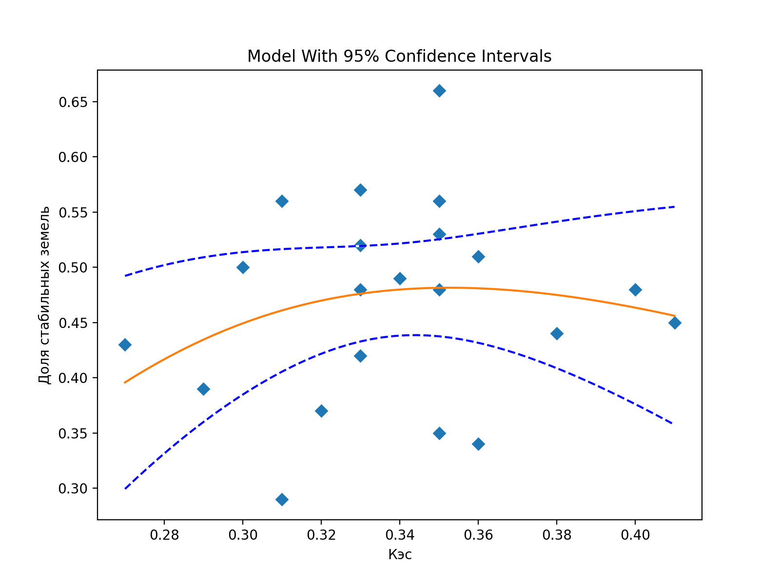
Борисовский | 42977 | 0.35 |  |  |  |  |  | Белгородский | 144812.851 | 69362.12805 |  | 0.33 | 0.48
Валуйский | 74954 | 0.38 |  |  |  |  |  | Борисовский | 65150.779925 | 42977.2608 |  | 0.35 | 0.66 |  |  |  |  |  |  |  |  |  | Root Mean Squared Error (RMSE): 0.08414869568555707
Вейделевский | 49878 | 0.32 |  |  |  |  |  | Валуйский | 170153.44173 | 74954.168 |  | 0.38 | 0.44 |  |  |  |  |  |  |  |  |  | R-squared: 0.05274459474323545
Волоконовский | 63728 | 0.3 |  |  |  |  |  | Вейделевский | 135025.40487 | 49877.5151 |  | 0.32 | 0.37 |  |  |  |  |  |  |  |  |  | R-squared adjusted: -0.05250600584084952
Грайворонский | 47862 | 0.35 |  |  |  |  |  | Волоконовский | 128350.8071 | 63727.8828 |  | 0.3 | 0.50 |  |  |  |  |  |  |  |  |  | Model F-statistic: 0.5011334324985411
Губкинский городской округ | 64610 | 0.27 |  |  |  |  |  | Грайворонский | 86129.496338 | 47862.0696 |  | 0.35 | 0.56 |  |  |  |  |  |  |  |  |  | Model F-statistic p-value: 0.6140501322585148
Ивнянский | 49124 | 0.33 |  |  |  |  |  | Губкинский городской округ | 151960.88698 | 64610.456313 |  | 0.27 | 0.43 |  |  |  |  |  |  |  |  |  | Model log-likelihood: 22.18085782784169
Корочанский | 60613 | 0.33 |  |  |  |  |  | Ивнянский | 86784.145857 | 49123.76625 |  | 0.33 | 0.57 |  |  |  |  |  |  |  |  |  | Model AIC: -1.8267483645563516
Красненский | 28647 | 0.36 |  |  |  |  |  | Корочанский | 145807.61506 | 60612.6056 |  | 0.33 | 0.42 |  |  |  |  |  |  |  |  |  | Model BIC: -1.6775308734530052
Красногвардейский | 79439 | 0.41 |  |  |  |  |  | Красненский | 85140.526546 | 28646.5696 |  | 0.36 | 0.34
Краснояружский | 24335 | 0.36 |  |  |  |  |  | Красногвардейский | 176465.00298 | 79439.167269 |  | 0.41 | 0.45 |  |  |  |  |  |  |  |  |  | Fitting target of sum of squared absolute error = 0.013477776775713619
Новооскольский | 66806 | 0.35 |  |  |  |  |  | Краснояружский | 47646.278072 | 24335.29245 |  | 0.36 | 0.51 |  |  |  |  |  |  |  |  |  | Fitted Parameters:
Прохоровский | 53428 | 0.29 |  |  |  |  |  | Новооскольский | 139468.29434 | 66805.902486 |  | 0.35 | 0.48 |  |  |  |  |  |  |  |  |  | A = 4.3688167594813960E+174
Ракитянский | 49933 | 0.31 |  |  |  |  |  | Прохоровский | 137941.49785 | 53428.0096 |  | 0.29 | 0.39 |  |  |  |  |  |  |  |  |  | B = 1.8408853963877078E+02
Ровеньский | 39703 | 0.31 |  |  |  |  |  | Ракитянский | 88863.397228 | 49933.2528 |  | 0.31 | 0.56 |  |  |  |  |  |  |  |  |  | K = 6.1201403590727023E+02
Старооскольский городской округ | 88422 | 0.35 |  |  |  |  |  | Ровеньский | 136283.09019 | 39703.415923 |  | 0.31 | 0.29
Чернянский | 60362 | 0.34 |  |  |  |  |  | Старооскольский городской округ | 167418.16819 | 88422.077725 |  | 0.35 | 0.53
Шебекинский | 89680 | 0.4 |  |  |  |  |  | Чернянский | 122316.85998 | 60361.950225 |  | 0.34 | 0.49
Яковлевский | 56692 | 0.33 |  |  |  |  |  | Шебекинский | 185694.97346 | 89679.7956 |  | 0.4 | 0.48
 |  |  |  |  |  |  |  | Яковлевский | 108122.65883 | 56691.787436 |  | 0.33 | 0.52

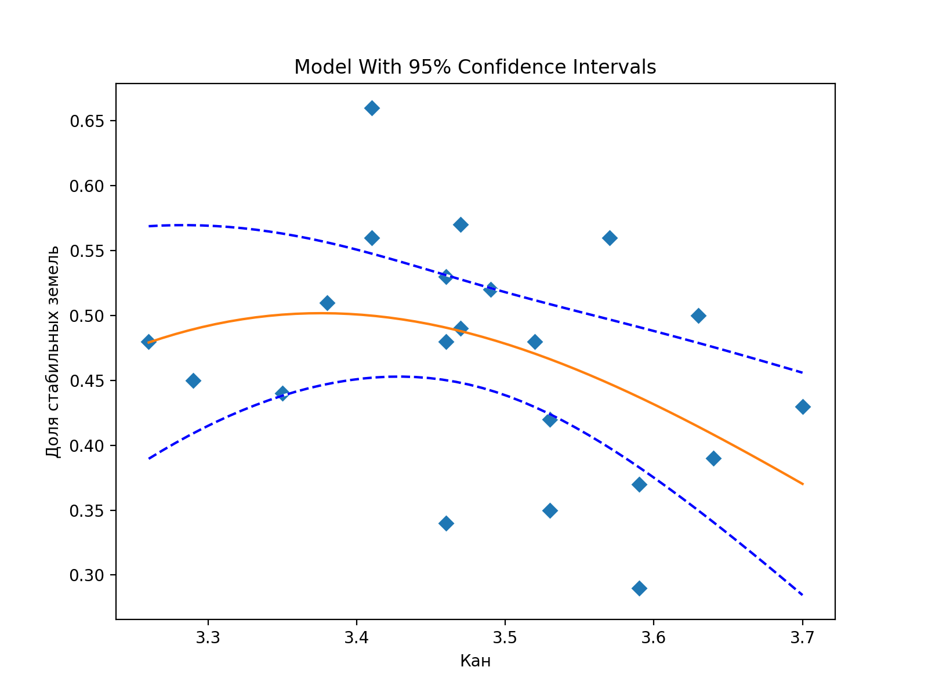
 | га
район | Land area improved: | Кэс
Алексеевский | 258 | 0.35 |  |  |  |  |  |  | га | га
Белгородский | 5629 | 0.33 |  |  |  |  |  | район | Total land area: | Land area stable: |  | Кан | Доля стабильных земель |  |  |  |  |  |  |  |  |  | Root Mean Squared Error (RMSE): 0.0795531034672988
Борисовский | 4797 | 0.35 |  |  |  |  |  | Алексеевский | 175485.26117 | 61664.2344 |  | 3.53 | 0.35 |  |  |  |  |  |  |  |  |  | R-squared: 0.15338470677216032
Валуйский | 1879 | 0.38 |  |  |  |  |  | Белгородский | 144812.851 | 69362.12805 |  | 3.52 | 0.48 |  |  |  |  |  |  |  |  |  | R-squared adjusted: 0.059316340857955896
Вейделевский | 613 | 0.32 |  |  |  |  |  | Борисовский | 65150.779925 | 42977.2608 |  | 3.41 | 0.66 |  |  |  |  |  |  |  |  |  | Model F-statistic: 1.6305662937958942
Волоконовский | 1700 | 0.3 |  |  |  |  |  | Валуйский | 170153.44173 | 74954.168 |  | 3.35 | 0.44 |  |  |  |  |  |  |  |  |  | Model F-statistic p-value: 0.22344723430622382
Грайворонский | 6682 | 0.35 |  |  |  |  |  | Вейделевский | 135025.40487 | 49877.5151 |  | 3.59 | 0.37 |  |  |  |  |  |  |  |  |  | Model log-likelihood: 23.360231558296064
Губкинский городской округ | 3632 | 0.27 |  |  |  |  |  | Волоконовский | 128350.8071 | 63727.8828 |  | 3.63 | 0.50 |  |  |  |  |  |  |  |  |  | Model AIC: -1.939069672218673
Ивнянский | 7328 | 0.33 |  |  |  |  |  | Грайворонский | 86129.496338 | 47862.0696 |  | 3.41 | 0.56 |  |  |  |  |  |  |  |  |  | Model BIC: -1.7898521811153267
Корочанский | 2043 | 0.33 |  |  |  |  |  | Губкинский городской округ | 151960.88698 | 64610.456313 |  | 3.7 | 0.43
Красненский | 299 | 0.36 |  |  |  |  |  | Ивнянский | 86784.145857 | 49123.76625 |  | 3.47 | 0.57 |  |  |  |  |  |  |  |  |  | Fitting target of sum of squared absolute error = 0.13290262169685368
Красногвардейский | 1357 | 0.41 |  |  |  |  |  | Корочанский | 145807.61506 | 60612.6056 |  | 3.53 | 0.42 |  |  |  |  |  |  |  |  |  | Fitted Parameters:
Краснояружский | 3144 | 0.36 |  |  |  |  |  | Красненский | 85140.526546 | 28646.5696 |  | 3.46 | 0.34 |  |  |  |  |  |  |  |  |  | A = 3.1586537126840477E+71
Новооскольский | 5078 | 0.35 |  |  |  |  |  | Красногвардейский | 176465.00298 | 79439.167269 |  | 3.29 | 0.45 |  |  |  |  |  |  |  |  |  | B = 7.4582109707592252E+01
Прохоровский | 1162 | 0.29 |  |  |  |  |  | Краснояружский | 47646.278072 | 24335.29245 |  | 3.38 | 0.51 |  |  |  |  |  |  |  |  |  | K = 2.5178152201007444E+02
Ракитянский | 5474 | 0.31 |  |  |  |  |  | Новооскольский | 139468.29434 | 66805.902486 |  | 3.46 | 0.48
Ровеньский | 402 | 0.31 |  |  |  |  |  | Прохоровский | 137941.49785 | 53428.0096 |  | 3.64 | 0.39
Старооскольский городской округ | 9427 | 0.35 |  |  |  |  |  | Ракитянский | 88863.397228 | 49933.2528 |  | 3.57 | 0.56
Чернянский | 4347 | 0.34 |  |  |  |  |  | Ровеньский | 136283.09019 | 39703.415923 |  | 3.59 | 0.29
Шебекинский | 8124 | 0.4 |  |  |  |  |  | Старооскольский городской округ | 167418.16819 | 88422.077725 |  | 3.46 | 0.53
Яковлевский | 5845 | 0.33 |  |  |  |  |  | Чернянский | 122316.85998 | 60361.950225 |  | 3.47 | 0.49
 |  |  |  |  |  |  |  | Шебекинский | 185694.97346 | 89679.7956 |  | 3.26 | 0.48
 |  |  |  |  |  |  |  | Яковлевский | 108122.65883 | 56691.787436 |  | 3.49 | 0.52

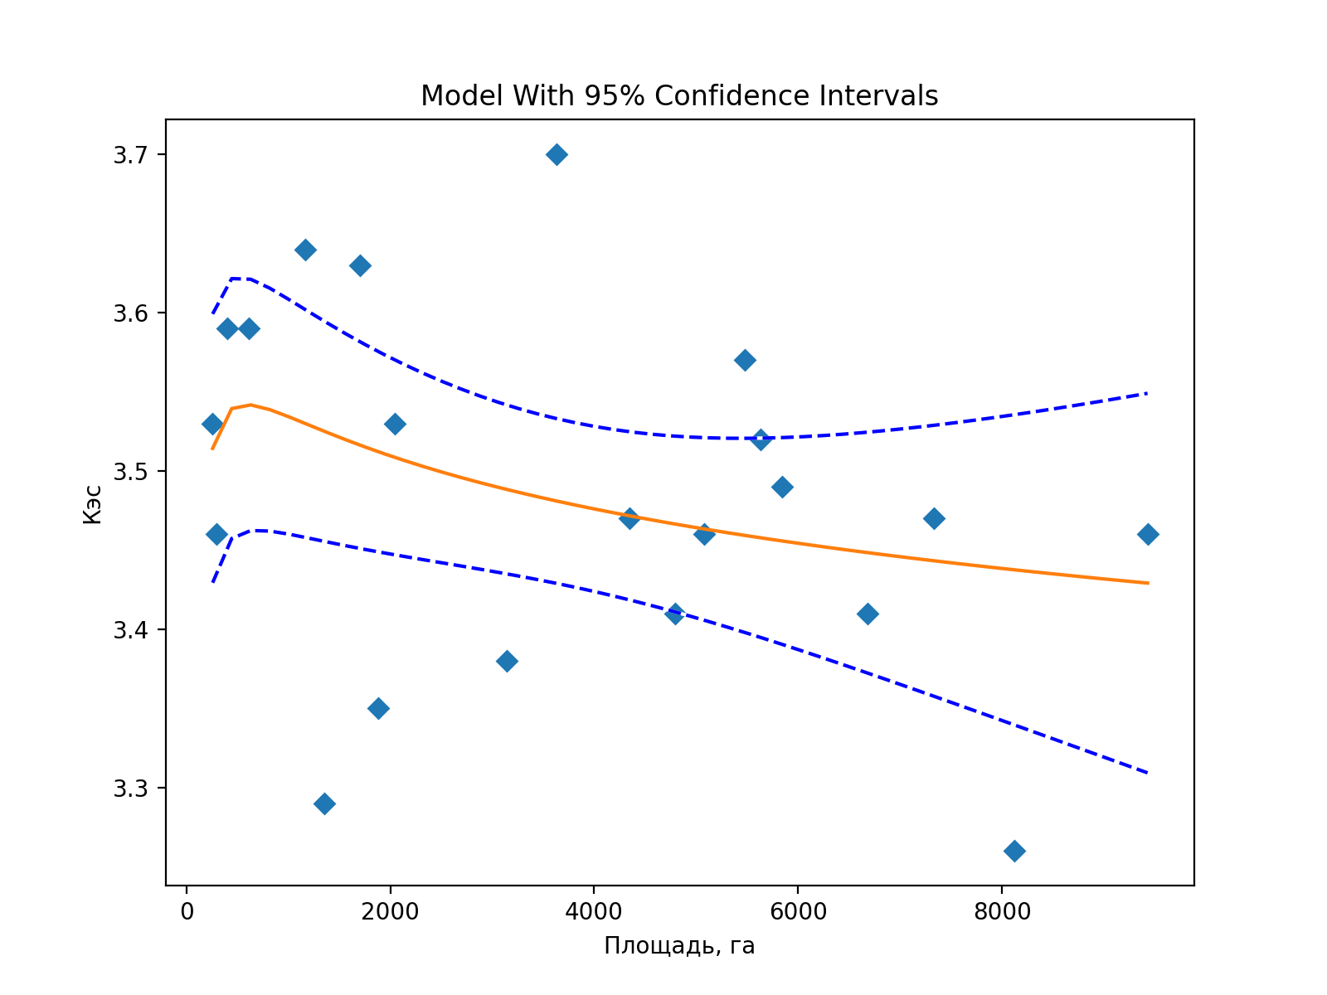
 | га
район | Land area improved: | Кан |  |  |  |  |  |  |  |  |  |  |  |  | га | га
Алексеевский | 258 | 3.53 |  |  |  |  |  |  |  |  |  |  |  | район | Total land area: | Land area degraded: | Доля деградированных земель |  | Кэс | Доля деградированных земель
Белгородский | 5629 | 3.52 |  |  |  |  |  |  |  |  |  |  |  | Алексеевский | 175485.26117 | 113459.10204 | 0.65 |  | 0.35 | 0.65
Борисовский | 4797 | 3.41 |  |  |  |  |  |  |  |  |  |  |  | Белгородский | 144812.851 | 69539.039075 | 0.48 |  | 0.33 | 0.48
Валуйский | 1879 | 3.35 |  |  |  |  |  |  |  |  |  |  |  | Борисовский | 65150.779925 | 17273.14945 | 0.27 |  | 0.35 | 0.27
Вейделевский | 613 | 3.59 |  |  |  |  |  |  |  |  |  |  |  | Валуйский | 170153.44173 | 93223.8536 | 0.55 |  | 0.38 | 0.55
Волоконовский | 1700 | 3.63 |  |  |  |  |  |  |  |  |  |  |  | Вейделевский | 135025.40487 | 84446.347039 | 0.63 |  | 0.32 | 0.63
Грайворонский | 6682 | 3.41 |  |  |  |  |  |  |  |  |  |  |  | Волоконовский | 128350.8071 | 62883.4832 | 0.49 |  | 0.3 | 0.49
Губкинский городской округ | 3632 | 3.7 |  |  |  |  |  |  |  |  |  |  |  | Грайворонский | 86129.496338 | 31358.9882 | 0.36 |  | 0.35 | 0.36
Ивнянский | 7328 | 3.47 |  |  |  |  |  |  |  |  |  |  |  | Губкинский городской округ | 151960.88698 | 83596.3706 | 0.55 |  | 0.27 | 0.55
Корочанский | 2043 | 3.53 |  |  |  |  |  |  |  |  |  |  |  | Ивнянский | 86784.145857 | 30206.686475 | 0.35 |  | 0.33 | 0.35
Красненский | 299 | 3.46 |  |  |  |  |  |  |  |  |  |  |  | Корочанский | 145807.61506 | 83033.6732 | 0.57 |  | 0.33 | 0.57
Красногвардейский | 1357 | 3.29 |  |  |  |  |  |  |  |  |  |  |  | Красненский | 85140.526546 | 56178.78635 | 0.66 |  | 0.36 | 0.66
Краснояружский | 3144 | 3.38 |  |  |  |  |  |  |  |  |  |  |  | Красногвардейский | 176465.00298 | 95533.681675 | 0.54 |  | 0.41 | 0.54
Новооскольский | 5078 | 3.46 |  |  |  |  |  |  |  |  |  |  |  | Краснояружский | 47646.278072 | 20064.3802 | 0.42 |  | 0.36 | 0.42
Прохоровский | 1162 | 3.64 |  | Fitting target of sum of squared absolute error = 0.23131825838571982 |  |  |  |  |  |  |  |  |  | Новооскольский | 139468.29434 | 67390.1604 | 0.48 |  | 0.35 | 0.48
Ракитянский | 5474 | 3.57 |  | Fitted Parameters: |  |  |  |  |  |  |  |  |  | Прохоровский | 137941.49785 | 83265.2836 | 0.60 |  | 0.29 | 0.60
Ровеньский | 402 | 3.59 |  | A = 4.0308682522786246E+00 |  |  |  |  |  |  |  |  |  | Ракитянский | 88863.397228 | 33230.4655 | 0.37 |  | 0.31 | 0.37
Старооскольский городской округ | 9427 | 3.46 |  | B = 1.7549590170032690E-02 |  |  |  |  |  |  |  |  |  | Ровеньский | 136283.09019 | 96069.176187 | 0.70 |  | 0.31 | 0.70
Чернянский | 4347 | 3.47 |  | K = 1.0247832597438119E+01 |  |  |  |  |  |  |  |  |  | Старооскольский городской округ | 167418.16819 | 69337.566 | 0.41 |  | 0.35 | 0.41
Шебекинский | 8124 | 3.26 |  |  |  |  |  |  |  |  |  |  |  | Чернянский | 122316.85998 | 57505.835442 | 0.47 |  | 0.34 | 0.47
Яковлевский | 5845 | 3.49 |  | Root Mean Squared Error (RMSE): 0.1049531093451964 |  |  |  |  |  |  |  |  |  | Шебекинский | 185694.97346 | 87763.7194 | 0.47 |  | 0.4 | 0.47
 |  |  |  | R-squared: 0.10096175857311118 |  |  |  |  |  |  |  |  |  | Яковлевский | 108122.65883 | 45391.808508 | 0.42 |  | 0.33 | 0.42
 |  |  |  | R-squared adjusted: 0.0010686206367901407
 |  |  |  | Model F-statistic: 1.0106976380847241
 |  |  |  | Model F-statistic p-value: 0.38371032651835524
 |  |  |  | Model log-likelihood: 17.541364533635033
 |  |  |  | Model AIC: -1.3848918603461935
 |  |  |  | Model BIC: -1.2356743692428473

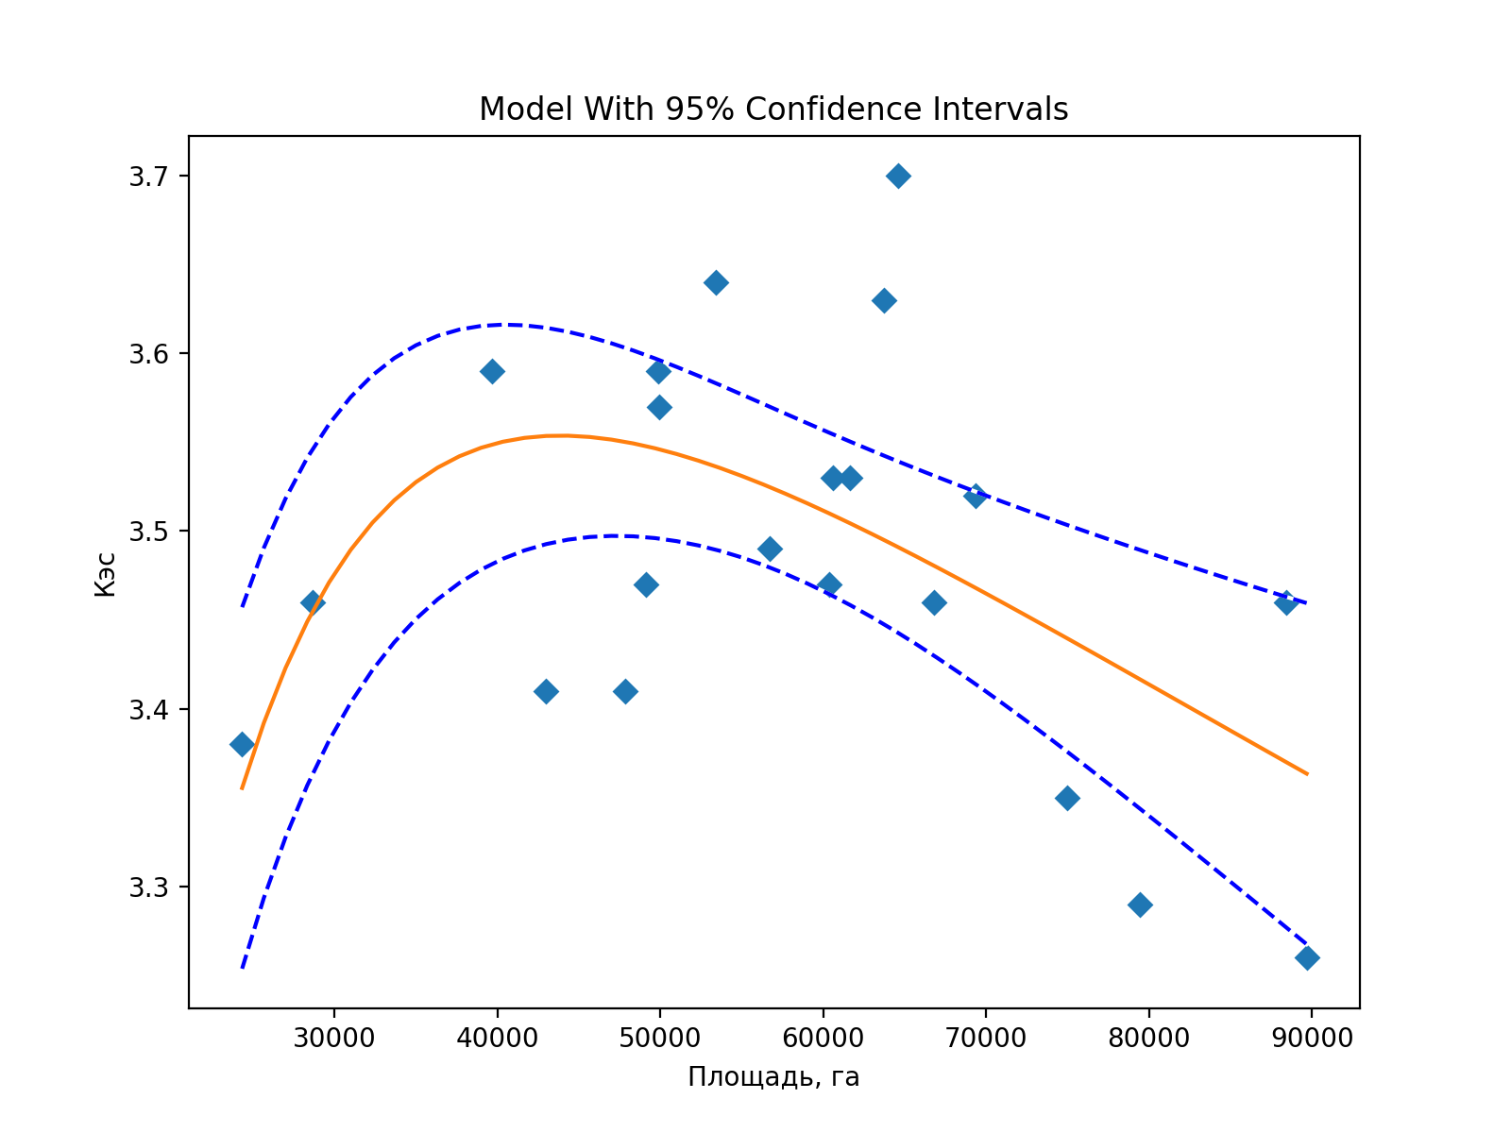
 | га |  |  |  |  |  |  |  |  |  |  |  |  |  |  |  |  |  | Кан | Доля деградированных земель | Кан
район | Land area stable: | Кан |  |  |  |  |  |  |  |  |  |  |  |  |  |  |  |  | 3.53 | 0.65 | 3.53
Алексеевский | 61664 | 3.53 |  |  |  |  |  |  |  |  |  |  |  |  |  |  |  |  | 3.52 | 0.48 | 3.52
Белгородский | 69362 | 3.52 |  |  |  |  |  |  |  |  |  |  |  |  |  |  |  |  | 3.41 | 0.27 | 3.41
Борисовский | 42977 | 3.41 |  |  |  |  |  |  |  |  |  |  |  |  |  |  |  |  | 3.35 | 0.55 | 3.35
Валуйский | 74954 | 3.35 |  |  |  |  |  |  |  |  |  |  |  |  |  |  |  |  | 3.59 | 0.63 | 3.59
Вейделевский | 49878 | 3.59 |  |  |  |  |  |  |  |  |  |  |  |  |  |  |  |  | 3.63 | 0.49 | 3.63
Волоконовский | 63728 | 3.63 |  |  |  |  |  |  |  |  |  |  |  |  |  |  |  |  | 3.41 | 0.36 | 3.41
Грайворонский | 47862 | 3.41 |  |  |  |  |  |  |  |  |  |  |  |  |  |  |  |  | 3.7 | 0.55 | 3.7
Губкинский городской округ | 64610 | 3.7 |  |  |  |  |  |  |  |  |  |  |  |  |  |  |  |  | 3.47 | 0.35 | 3.47
Ивнянский | 49124 | 3.47 |  |  |  |  |  |  |  |  |  |  |  |  |  |  |  |  | 3.53 | 0.57 | 3.53
Корочанский | 60613 | 3.53 |  |  |  |  |  |  |  |  |  |  |  |  |  |  |  |  | 3.46 | 0.66 | 3.46
Красненский | 28647 | 3.46 |  |  |  |  |  |  |  |  |  |  |  |  |  |  |  |  | 3.29 | 0.54 | 3.29
Красногвардейский | 79439 | 3.29 |  |  |  |  |  |  |  |  |  |  |  |  |  |  |  |  | 3.38 | 0.42 | 3.38
Краснояружский | 24335 | 3.38 |  |  |  |  |  |  |  |  |  |  |  |  |  |  |  |  | 3.46 | 0.48 | 3.46
Новооскольский | 66806 | 3.46 |  |  |  |  |  |  |  |  |  |  |  |  |  |  |  |  | 3.64 | 0.60 | 3.64
Прохоровский | 53428 | 3.64 |  | Fitting target of sum of squared absolute error = 0.17376224716486327 |  |  |  |  |  |  |  |  |  |  |  |  |  |  | 3.57 | 0.37 | 3.57
Ракитянский | 49933 | 3.57 |  | Fitted Parameters: |  |  |  |  |  |  |  |  |  |  |  |  |  |  | 3.59 | 0.70 | 3.59
Ровеньский | 39703 | 3.59 |  | A = 8.2740232333084577E+01 |  |  |  |  |  |  |  |  |  |  |  |  |  |  | 3.46 | 0.41 | 3.46
Старооскольский городской округ | 88422 | 3.46 |  | B = 2.6929543479651541E-01 |  |  |  |  |  |  |  |  |  |  |  |  |  |  | 3.47 | 0.47 | 3.47
Чернянский | 60362 | 3.47 |  | K = 1.1811048058123033E+04 |  |  |  |  |  |  |  |  |  |  |  |  |  |  | 3.26 | 0.47 | 3.26
Шебекинский | 89680 | 3.26 |  |  |  |  |  |  |  |  |  |  |  |  |  |  |  |  | 3.49 | 0.42 | 3.49
Яковлевский | 56692 | 3.49 |  | Root Mean Squared Error (RMSE): 0.0909636890310433
 |  |  |  | R-squared: 0.32465813107980956
 |  |  |  | R-squared adjusted: 0.24962014564423285
 |  |  |  | Model F-statistic: 4.326583785468792
 |  |  |  | Model F-statistic p-value: 0.029222211395340758
 |  |  |  | Model log-likelihood: 20.545483151084184
 |  |  |  | Model AIC: -1.6709983953413508
 |  |  |  | Model BIC: -1.5217809042380046

разделение районов по стабильно
 | га | га | га | га | га
район | Total land area: | Land area improved: | Land area stable: | Land area degraded: | Land area with no data: | Кэс | Кан | площадь пашни

Белгородский | 144812.9 | 5,629.0 | 69,362.1 | 69,539.0 | 282.7 | 0.33 | 3.52 | 91258
Вейделевский | 135025.4 | 613.3 | 49,877.5 | 84,446.3 | 88.2 | 0.32 | 3.59 | 87751 | Районы с нестабильной экологической ситуацией и высокой антропогенной нагрузкой
Волоконовский | 128350.8 | 1,699.6 | 63,727.9 | 62,883.5 | 39.9 | 0.3 | 3.63 | 83131 | Районы с неустойчиво стабильной экологической ситуацией и умеренной антропогенной нагрузкой
Губкинский городской округ | 151960.9 | 3,632.5 | 64,610.5 | 83,596.4 | 121.6 | 0.27 | 3.7 | 100520
Ивнянский | 86784.1 | 7,327.7 | 49,123.8 | 30,206.7 | 126.0 | 0.33 | 3.47 | 56800
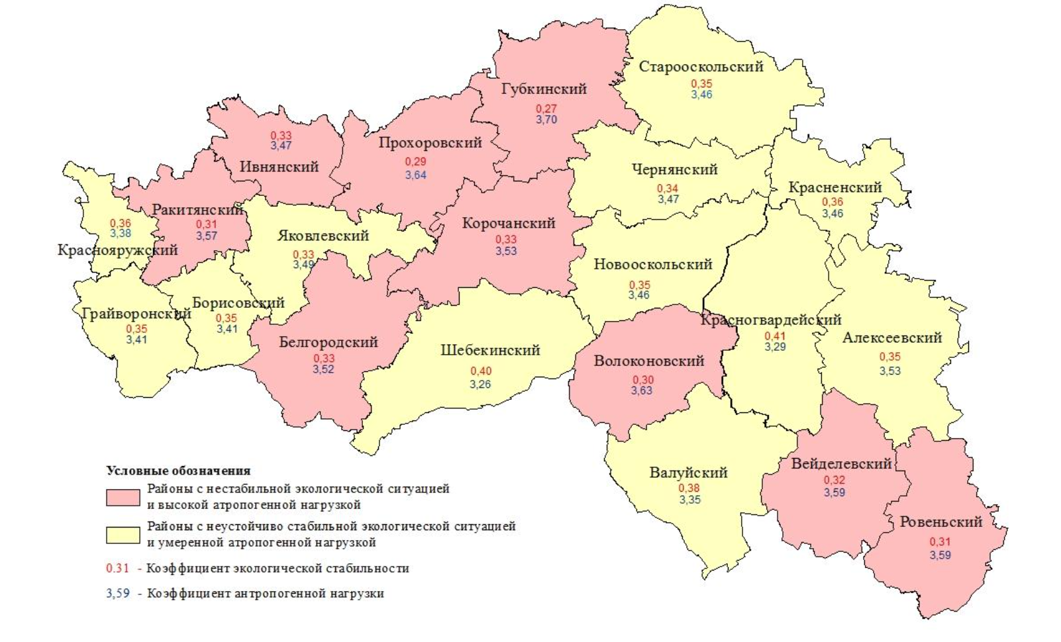
Корочанский | 145807.6 | 2,042.6 | 60,612.6 | 83,033.7 | 118.7 | 0.33 | 3.53 | 91777
Прохоровский | 137941.5 | 1,161.6 | 53,428.0 | 83,265.3 | 86.6 | 0.29 | 3.64 | 94738
Ракитянский | 88863.4 | 5,474.4 | 49,933.3 | 33,230.5 | 225.3 | 0.31 | 3.57 | 60380
Ровеньский | 136283.1 | 401.9 | 39,703.4 | 96,069.2 | 108.6 | 0.31 | 3.59 | 89650

 |  |  |  |  |  |  |  | площадь пашни
Алексеевский | 175485.3 | 258.1 | 61,664.2 | 113,459.1 | 103.8 | 0.35 | 3.53 | 100489
Борисовский | 65150.8 | 4,797.0 | 42,977.3 | 17,273.1 | 103.4 | 0.35 | 3.41 | 40076
Валуйский | 170153.4 | 1,879.4 | 74,954.2 | 93,223.9 | 96.1 | 0.38 | 3.35 | 93492
Грайворонский | 86129.5 | 6,681.8 | 47,862.1 | 31,359.0 | 226.6 | 0.35 | 3.41 | 54533
Красненский | 85140.5 | 299.4 | 28,646.6 | 56,178.8 | 15.7 | 0.36 | 3.46 | 50419
Красногвардейский | 176465.0 | 1,356.9 | 79,439.2 | 95,533.7 | 135.3 | 0.41 | 3.29 | 93624
Краснояружский | 47646.3 | 3,143.7 | 24,335.3 | 20,064.4 | 102.9 | 0.36 | 3.38 | 28991
Новооскольский | 139468.3 | 5,078.4 | 66,805.9 | 67,390.2 | 193.8 | 0.35 | 3.46 | 82729
Старооскольский городской округ | 167418.2 | 9,427.3 | 88,422.1 | 69,337.6 | 231.2 | 0.35 | 3.46 | 86385
Чернянский | 122316.9 | 4,346.6 | 60,362.0 | 57,505.8 | 102.5 | 0.34 | 3.47 | 76541
Шебекинский | 185695.0 | 8,124.0 | 89,679.8 | 87,763.7 | 127.5 | 0.4 | 3.26 | 105467
Яковлевский | 108122.7 | 5,845.3 | 56,691.8 | 45,391.8 | 193.8 | 0.33 | 3.49 | 67673

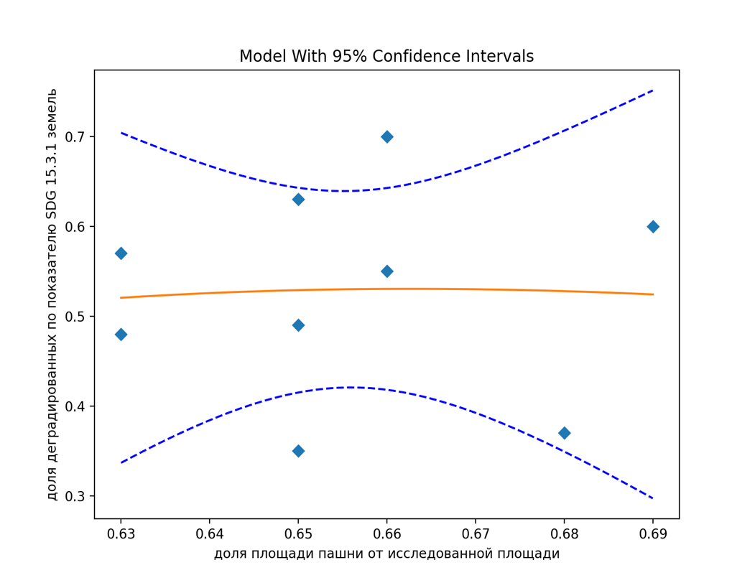

 | га | га |  |  |  |  |  |  |  | Root Mean Squared Error (RMSE): 0.10938072695631243
район | Total land area: | Land area degraded: | доля деградированных |  | площадь пашни | доля пашни | доля деградированных |  |  | R-squared: 0.0011383036817894654
 |  |  |  |  |  |  |  |  |  | R-squared adjusted: -0.3318155950909474
Белгородский | 144812.9 | 69,539.0 | 0.48 |  | 91258 | 0.63 | 0.48 |  |  | Model F-statistic: 0.003418802681047544
Вейделевский | 135025.4 | 84,446.3 | 0.63 |  | 87751 | 0.65 | 0.63 |  |  | Model F-statistic p-value: 0.9965889746855073
Волоконовский | 128350.8 | 62,883.5 | 0.49 |  | 83131 | 0.65 | 0.49 |  |  | Model log-likelihood: 7.145838375543308
Губкинский городской округ | 151960.9 | 83,596.4 | 0.55 |  | 100520 | 0.66 | 0.55 |  |  | Model AIC: -0.9212974167874018
Ивнянский | 86784.1 | 30,206.7 | 0.35 |  | 56800 | 0.65 | 0.35 |  |  | Model BIC: -0.855555891008662
Корочанский | 145807.6 | 83,033.7 | 0.57 |  | 91777 | 0.63 | 0.57
Прохоровский | 137941.5 | 83,265.3 | 0.60 |  | 94738 | 0.69 | 0.60 |  |  | Fitted Parameters:
Ракитянский | 88863.4 | 33,230.5 | 0.37 |  | 60380 | 0.68 | 0.37 |  |  | A = 2.8287951785459300E+03
Ровеньский | 136283.1 | 96,069.2 | 0.70 |  | 89650 | 0.66 | 0.70 |  |  | B = 1.4582016921334672E+01
 |  |  |  |  |  |  |  |  |  | K = 9.6630610651184377E+00

 | га | га
 | Total land area: | Land area stable: | доля стабильных |  | площадь пашни | доля пашни | доля стабильных

Алексеевский | 175485.3 | 61,664.2 | 0.35 |  | 100489 | 0.573 | 0.351
Борисовский | 65150.8 | 42,977.3 | 0.66 |  | 40076 | 0.615 | 0.660
Валуйский | 170153.4 | 74,954.2 | 0.44 |  | 93492 | 0.549 | 0.441
Грайворонский | 86129.5 | 47,862.1 | 0.56 |  | 54533 | 0.633 | 0.556
Красненский | 85140.5 | 28,646.6 | 0.34 |  | 50419 | 0.592 | 0.336
Красногвардейский | 176465.0 | 79,439.2 | 0.45 |  | 93624 | 0.531 | 0.450
Краснояружский | 47646.3 | 24,335.3 | 0.51 |  | 28991 | 0.608 | 0.511
Новооскольский | 139468.3 | 66,805.9 | 0.48 |  | 82729 | 0.593 | 0.479
Старооскольский городской округ | 167418.2 | 88,422.1 | 0.53 |  | 86385 | 0.516 | 0.528
Чернянский | 122316.9 | 60,362.0 | 0.49 |  | 76541 | 0.626 | 0.493
Шебекинский | 185695.0 | 89,679.8 | 0.48 |  | 105467 | 0.568 | 0.483
Яковлевский | 108122.7 | 56,691.8 | 0.52 |  | 67673 | 0.626 | 0.524

 |  |  |  |  |  | 0.57 | 0.35
 |  |  |  |  |  | 0.62 | 0.66
 |  |  |  |  |  | 0.55 | 0.44
 |  |  |  |  |  | 0.63 | 0.56
 |  |  |  |  |  | 0.66 | 0.43
 |  |  |  |  |  | 0.53 | 0.45
 |  |  |  |  |  | 0.61 | 0.51
 |  |  |  |  |  | 0.59 | 0.48
 |  |  |  |  |  | 0.69 | 0.39
 |  |  |  |  |  | 0.63 | 0.49
 |  |  |  |  |  | 0.57 | 0.48

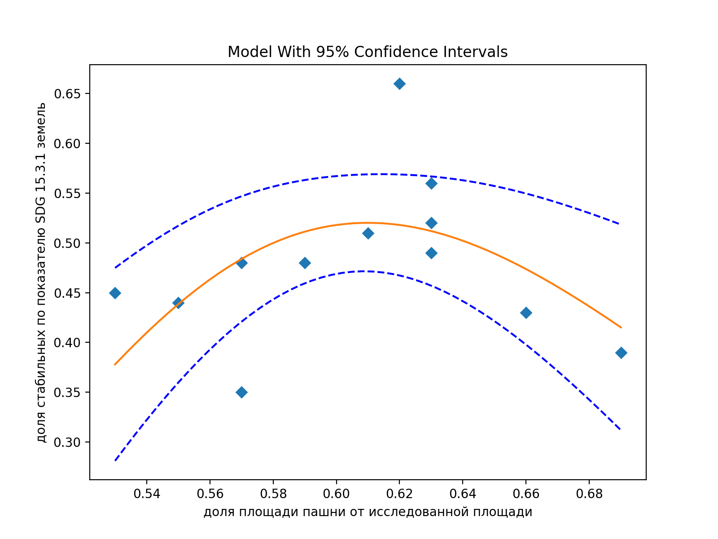

разделение районов по Кэс и Кан
 |  |  |  |  |  |  |  | район | площадь пашни
 |  |  |  |  |  |  |  | Алексеевский | 100489
 |  |  |  |  |  |  |  | Белгородский | 91258
 |  |  |  |  |  |  |  | Борисовский | 40076
 |  |  |  |  |  |  |  | Валуйский | 93492
 |  |  |  |  |  |  |  | Вейделевский | 87751
 |  |  |  |  |  |  |  | Волоконовский | 83131
 |  |  |  |  |  |  |  | Грайворонский | 54533
 |  |  |  |  |  |  |  | Губкинский городской округ | 100520
 |  |  |  |  |  |  |  | Ивнянский | 56800
 |  |  |  |  |  |  |  | Корочанский | 91777
 |  |  |  |  |  |  |  | Красненский | 50419
 |  |  |  |  |  |  |  | Красногвардейский | 93624
 |  |  |  |  |  |  |  | Краснояружский | 28991
 |  |  |  |  |  |  |  | Новооскольский | 82729
 |  |  |  |  |  |  |  | Прохоровский | 94738
 |  |  |  |  |  |  |  | Ракитянский | 60380
 |  |  |  |  |  |  |  | Ровеньский | 89650
 |  |  |  |  |  |  |  | Старооскольский городской округ | 86385
 |  |  |  |  |  |  |  | Чернянский | 76541
 |  |  |  |  |  |  |  | Шебекинский | 105467
 |  |  |  |  |  |  |  | Яковлевский | 67673

район | Total land area: | Land area improved: | Land area stable: | Land area degraded: | Land area with no data: | Кэс | Кан

Белгородский | 144812.9 | 5,629.0 | 69,362.1 | 69,539.0 | 282.7 | 0.33 | 3.52
Вейделевский | 135025.4 | 613.3 | 49,877.5 | 84,446.3 | 88.2 | 0.32 | 3.59
Волоконовский | 128350.8 | 1,699.6 | 63,727.9 | 62,883.5 | 39.9 | 0.3 | 3.63
Губкинский городской округ | 151960.9 | 3,632.5 | 64,610.5 | 83,596.4 | 121.6 | 0.27 | 3.7
Ивнянский | 86784.1 | 7,327.7 | 49,123.8 | 30,206.7 | 126.0 | 0.33 | 3.47
Корочанский | 145807.6 | 2,042.6 | 60,612.6 | 83,033.7 | 118.7 | 0.33 | 3.53
Прохоровский | 137941.5 | 1,161.6 | 53,428.0 | 83,265.3 | 86.6 | 0.29 | 3.64
Ракитянский | 88863.4 | 5,474.4 | 49,933.3 | 33,230.5 | 225.3 | 0.31 | 3.57
Ровеньский | 136283.1 | 401.9 | 39,703.4 | 96,069.2 | 108.6 | 0.31 | 3.59
Яковлевский | 108122.7 | 5,845.3 | 56,691.8 | 45,391.8 | 193.8 | 0.33 | 3.49
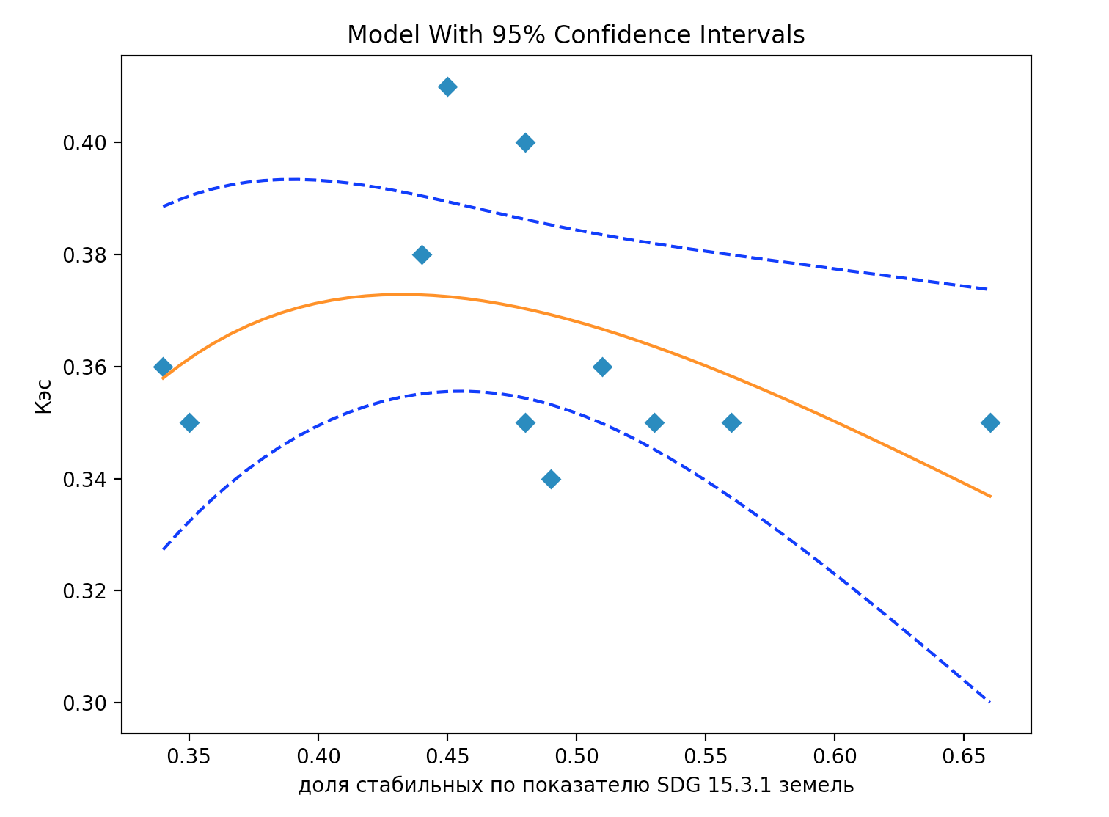

Алексеевский | 175485.3 | 258.1 | 61,664.2 | 113,459.1 | 103.8 | 0.35 | 3.53 |  |  | Доля стабильных | Кэс
Борисовский | 65150.8 | 4,797.0 | 42,977.3 | 17,273.1 | 103.4 | 0.35 | 3.41 |  |  | 0.35 | 0.35 |  | Root Mean Squared Error (RMSE): 0.01956782287100114
Валуйский | 170153.4 | 1,879.4 | 74,954.2 | 93,223.9 | 96.1 | 0.38 | 3.35 |  |  | 0.66 | 0.35 |  | R-squared: 0.1984280185406081
Грайворонский | 86129.5 | 6,681.8 | 47,862.1 | 31,359.0 | 226.6 | 0.35 | 3.41 |  |  | 0.44 | 0.38 |  | R-squared adjusted: -0.0019649768242397947
Красненский | 85140.5 | 299.4 | 28,646.6 | 56,178.8 | 15.7 | 0.36 | 3.46 |  |  | 0.56 | 0.35 |  | Model F-statistic: 0.9901943836876018
Красногвардейский | 176465.0 | 1,356.9 | 79,439.2 | 95,533.7 | 135.3 | 0.41 | 3.29 |  |  | 0.34 | 0.36 |  | Model F-statistic p-value: 0.4128289195882665
Краснояружский | 47646.3 | 3,143.7 | 24,335.3 | 20,064.4 | 102.9 | 0.36 | 3.38 |  |  | 0.45 | 0.41 |  | Model log-likelihood: 27.664232407307836
Новооскольский | 139468.3 | 5,078.4 | 66,805.9 | 67,390.2 | 193.8 | 0.35 | 3.46 |  |  | 0.51 | 0.36 |  | Model AIC: -4.484405892237788
Старооскольский городской округ | 167418.2 | 9,427.3 | 88,422.1 | 69,337.6 | 231.2 | 0.35 | 3.46 |  |  | 0.48 | 0.35 |  | Model BIC: -4.375888999656415
Чернянский | 122316.9 | 4,346.6 | 60,362.0 | 57,505.8 | 102.5 | 0.34 | 3.47 |  |  | 0.53 | 0.35
Шебекинский | 185695.0 | 8,124.0 | 89,679.8 | 87,763.7 | 127.5 | 0.4 | 3.26 |  |  | 0.49 | 0.34 |  | Fitting target of sum of squared absolute error = 0.0042118966110196296
 |  |  |  |  |  |  |  |  |  | 0.48 | 0.4 |  | Fitted Parameters:
 |  |  |  |  |  |  |  |  |  |  |  |  | A = 4.6034763921327426E-01
 |  |  |  |  |  |  |  |  |  |  |  |  | B = 1.3026407274509655E+00
 |  |  |  |  |  |  |  |  |  |  |  |  | K = 5.6336070326523591E-01

Разделение земель по Кэс

0.57 | 0.35
0.62 | 0.66
0.55 | 0.44
0.63 | 0.56
0.59 | 0.34
0.53 | 0.45
0.61 | 0.51
0.59 | 0.48
0.52 | 0.53
0.63 | 0.49
0.57 | 0.48
район | Total land area: | Land area stable: | Доля стабильных |  | Площадь пашни | Доля пашни | Доля стабильных |  |  | Доля стабильных | Кан
Алексеевский | 175485.3 | 61,664.2 | 0.35 |  | 100489 | 0.57 | 0.35 |  |  | 0.35 | 3.53
Борисовский | 65150.8 | 42,977.3 | 0.66 |  | 40076 | 0.62 | 0.66 |  |  | 0.66 | 3.41
Валуйский | 170153.4 | 74,954.2 | 0.44 |  | 93492 | 0.55 | 0.44 |  |  | 0.44 | 3.35
Грайворонский | 86129.5 | 47,862.1 | 0.56 |  | 54533 | 0.63 | 0.56 |  |  | 0.56 | 3.41
Красненский | 85140.5 | 28,646.6 | 0.34 |  | 50419 | 0.59 | 0.34 |  |  | 0.34 | 3.46
Красногвардейский | 176465.0 | 79,439.2 | 0.45 |  | 93624 | 0.53 | 0.45 |  |  | 0.45 | 3.29
Краснояружский | 47646.3 | 24,335.3 | 0.51 |  | 28991 | 0.61 | 0.51 |  |  | 0.51 | 3.38
Новооскольский | 139468.3 | 66,805.9 | 0.48 |  | 82729 | 0.59 | 0.48 |  |  | 0.48 | 3.46
Старооскольский городской округ | 167418.2 | 88,422.1 | 0.53 |  | 86385 | 0.52 | 0.53 |  |  | 0.53 | 3.46
Чернянский | 122316.9 | 60,362.0 | 0.49 |  | 76541 | 0.63 | 0.49 |  |  | 0.49 | 3.47
Шебекинский | 185695.0 | 89,679.8 | 0.48 |  | 105467 | 0.57 | 0.48 |  |  | 0.48 | 3.26

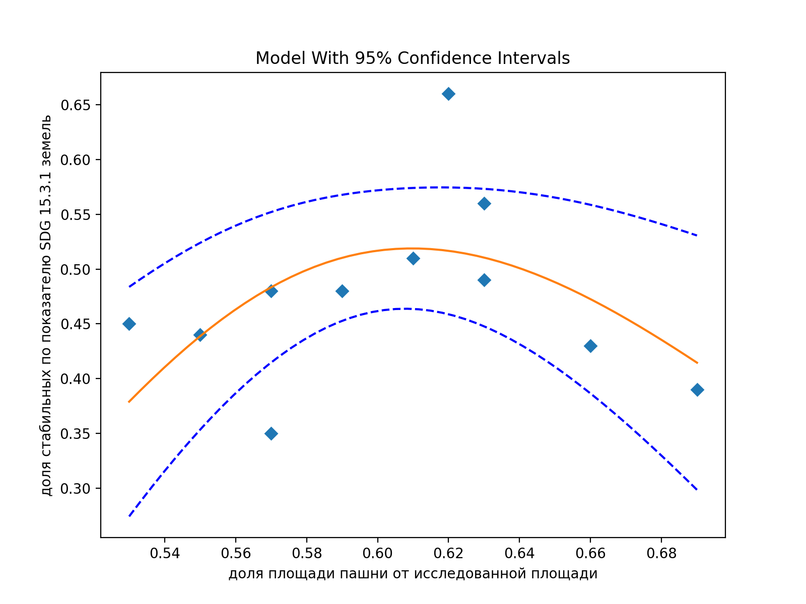
район |  | доля пашни от общей исследованной | доля стабильных |  |  |  |  | Root Mean Squared Error (RMSE): 0.06720397641699588 |  |  |  | доля пашни | доля стабильных
Алексеевский |  | 0.57 | 0.35 |  |  |  |  | R-squared: 0.2867685098058569
Борисовский |  | 0.62 | 0.66 |  |  |  |  | R-squared adjusted: 0.10846063725732114 |  |  |  | 0.57263498557 | 0.3513926696
Валуйский |  | 0.55 | 0.44 |  |  |  |  | Model F-statistic: 1.6082773335080753 |  |  |  | 0.61512694163 | 0.65965842388
Грайворонский |  | 0.63 | 0.56 |  |  |  |  | Model F-statistic p-value: 0.25877483396498535 |  |  |  | 0.54945700217 | 0.44050926763
Красненский |  | 0.66 | 0.43 |  |  |  |  | Model log-likelihood: 14.09192759839748 |  |  |  | 0.63315127011 | 0.55569893747
Красногвардейский |  | 0.53 | 0.45 |  |  |  |  | Model AIC: -2.0167141087995417 |  |  |  | 0.59218567286 | 0.33646220856
Краснояружский |  | 0.61 | 0.51 |  |  |  |  | Model BIC: -1.9081972162181677 |  |  |  | 0.53055279187 | 0.45016952895
Новооскольский |  | 0.59 | 0.48 |  |  |  |  |  |  |  |  | 0.60846305678 | 0.51074907495
Старооскольский городской округ |  | 0.69 | 0.39 |  |  |  |  | Fitted Parameters: |  |  |  | 0.5931742436 | 0.47900422675
Чернянский |  | 0.63 | 0.49 |  |  |  |  | A = 2.5732163541317722E+06 |  |  |  | 0.51598342601 | 0.52815102853
Шебекинский |  | 0.57 | 0.48 |  |  |  |  | B = 3.0516000724262039E+01 |  |  |  | 0.62576001388 | 0.49348838937
 |  |  |  |  |  |  |  | K = 1.8605517392739195E+01 |  |  |  | 0.56795829221 | 0.48294142769
 |  |  |  |  |  |  |  |  |  |  |  | 0.62589100874 | 0.52432846224

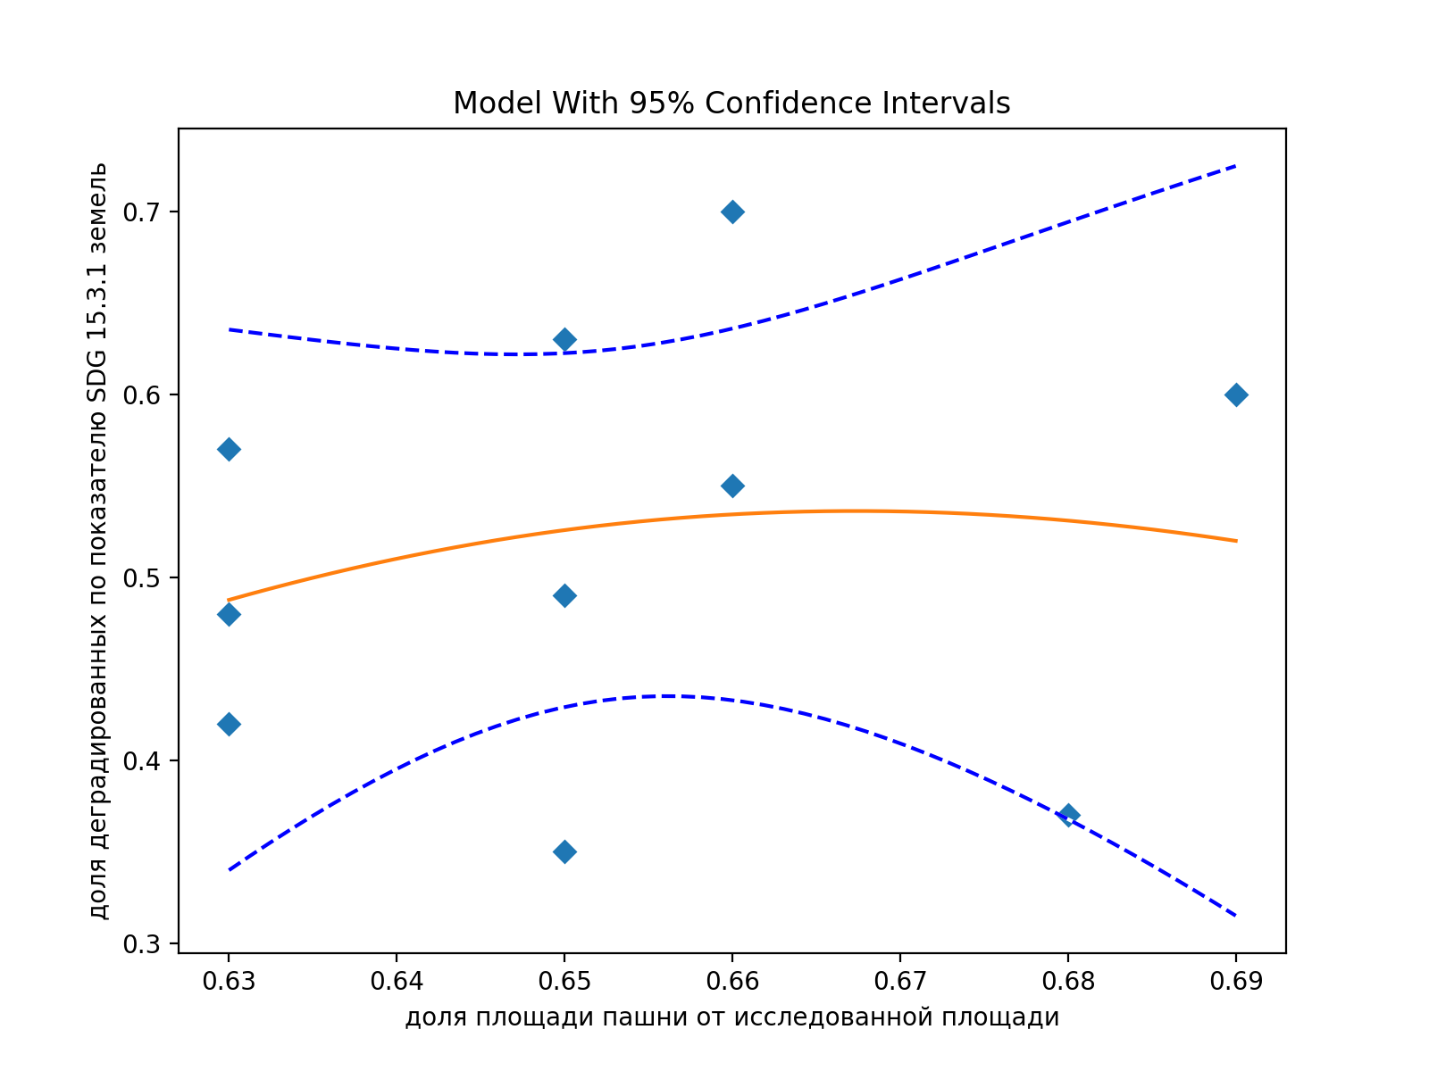
Разделение земель по Кэс

район | Total land area: | Land area degraded: | доля деградированных |  | Площадь пашни | Доля пашни | доля деградированных |  |  |  |  | Root Mean Squared Error (RMSE): 0.10698835839463174
 |  |  |  |  |  |  |  |  |  |  |  | R-squared: 0.03028559677168119
Белгородский | 144812.9 | 69,539.0 | 0.48 |  | 91258 | 0.63 | 0.48 |  |  |  |  | R-squared adjusted: -0.24677566129355277
Вейделевский | 135025.4 | 84,446.3 | 0.63 |  | 87751 | 0.65 | 0.63 |  |  |  |  | Model F-statistic: 0.1093101106346325
Волоконовский | 128350.8 | 62,883.5 | 0.49 |  | 83131 | 0.65 | 0.49 |  |  |  |  | Model F-statistic p-value: 0.8979527026273423
Губкинский городской округ | 151960.9 | 83,596.4 | 0.55 |  | 100520 | 0.66 | 0.55 |  |  |  |  | Model log-likelihood: 8.160967172848835
Ивнянский | 86784.1 | 30,206.7 | 0.35 |  | 56800 | 0.65 | 0.35 |  |  |  |  | Model AIC: -1.0321934345697672
Корочанский | 145807.6 | 83,033.7 | 0.57 |  | 91777 | 0.63 | 0.57 |  |  |  |  | Model BIC: -0.9414179066715533
Прохоровский | 137941.5 | 83,265.3 | 0.60 |  | 94738 | 0.69 | 0.60
Ракитянский | 88863.4 | 33,230.5 | 0.37 |  | 60380 | 0.68 | 0.37 |  |  |  |  | Fitting target of sum of squared absolute error = 0.11446508831978168
Ровеньский | 136283.1 | 96,069.2 | 0.70 |  | 89650 | 0.66 | 0.70 |  |  |  |  | Fitted Parameters:
Яковлевский | 108122.7 | 45,391.8 | 0.42 |  | 67673 | 0.63 | 0.42 |  |  |  |  | A = 1.7982890274536872E+14
 |  |  |  |  |  |  |  |  |  |  |  | B = 5.6158037604538791E+01
 |  |  |  |  |  |  |  |  |  |  |  | K = 3.7477573393178986E+01

Разделение земель по Кан

район | Total land area: | Land area degraded: | доля деградированных |  | Площадь пашни | Доля пашни | доля деградированных
Алексеевский | 175485.3 | 113,459.1 | 0.65 |  | 100489 | 0.57 | 0.65
Белгородский | 144812.9 | 69,539.0 | 0.48 |  | 91258 | 0.63 | 0.48
Вейделевский | 135025.4 | 84,446.3 | 0.63 |  | 87751 | 0.65 | 0.63
Волоконовский | 128350.8 | 62,883.5 | 0.49 |  | 83131 | 0.65 | 0.49
Губкинский городской округ | 151960.9 | 83,596.4 | 0.55 |  | 100520 | 0.66 | 0.55
Корочанский | 145807.6 | 83,033.7 | 0.57 |  | 91777 | 0.63 | 0.57
Прохоровский | 137941.5 | 83,265.3 | 0.60 |  | 94738 | 0.69 | 0.60
Ракитянский | 88863.4 | 33,230.5 | 0.37 |  | 60380 | 0.68 | 0.37
Ровеньский | 136283.1 | 96,069.2 | 0.70 |  | 89650 | 0.66 | 0.70

Борисовский | 65150.8 | 42,977.3 | 0.66 |  | 40076 | 0.62 | 0.66
Валуйский | 170153.4 | 74,954.2 | 0.44 |  | 93492 | 0.55 | 0.44
Грайворонский | 86129.5 | 47,862.1 | 0.56 |  | 54533 | 0.63 | 0.56
Ивнянский | 86784.1 | 49,123.8 | 0.57 |  | 56800 | 0.65 | 0.57
Красненский | 85140.5 | 28,646.6 | 0.34 |  | 50419 | 0.59 | 0.34
Красногвардейский | 176465.0 | 79,439.2 | 0.45 |  | 93624 | 0.53 | 0.45
Краснояружский | 47646.3 | 24,335.3 | 0.51 |  | 28991 | 0.61 | 0.51
Новооскольский | 139468.3 | 66,805.9 | 0.48 |  | 82729 | 0.59 | 0.48
Старооскольский городской округ | 167418.2 | 88,422.1 | 0.53 |  | 86385 | 0.52 | 0.53
Чернянский | 122316.9 | 60,362.0 | 0.49 |  | 76541 | 0.63 | 0.49
Шебекинский | 185695.0 | 89,679.8 | 0.48 |  | 105467 | 0.57 | 0.48
Яковлевский | 108122.7 | 56,691.8 | 0.52 |  | 67673 | 0.63 | 0.52

Итог
 |  |  |  |  |  |  |  |  |  |  |  |  |  |  |  |  |  |  |  | 2015
 |  |  |  |  |  |  |  |  |  |  |  |  |  |  |  |  |  |  |  | https://rosstat.gov.ru/wps/wcm/connect/rosstat_main/rosstat/ru/statistics/population/demography/
 | кв км | кв км | кв км | кв км | кв км |  | кв км | доля | доля | доля | доля |  | доля | население |  |  | плотность населения | доля |  | Муниципальное образование | Все население | в т.ч. городское | в т.ч. сельское
район | Total land area: | Land area improved: | Land area stable: | Land area degraded: | Land area with no data: | район | Total land area: | Land area improved: | Land area stable: | Land area degraded: | Land area with no data: |  | недеградированных |  |  | район |  | недеградированных |  | Белгородская область | 1,547,936 | 1,036,177 | 511,759
35.75 | 0.35
232.06 | 0.59
39.35 | 0.73
39.38 | 0.45
14.77 | 0.37
24.45 | 0.51
34.30 | 0.63
118.28 | 0.52
25.96 | 0.65
26.72 | 0.43
14.50 | 0.34
21.53 | 0.46
30.44 | 0.58
30.24 | 0.52
20.07 | 0.40
39.21 | 0.62
17.45 | 0.29
25.85 | 0.53
49.07 | 0.53
53.12 | 0.58
Алексеевский | 1754.9 | 2.6 | 616.6 | 1,134.6 | 1.0 | Алексеевский | 1754.9 | 0.00 | 0.35 | 0.65 | 0.00 |  | 0.35 | 62,742 |  | Алексеевский | 35.75 | 0.35 |  | Городской округ город Белгород | 384,425 | 384,425 | 0
Белгородский | 1448.1 | 56.3 | 693.6 | 695.4 | 2.8 | Белгородский | 1448.1 | 0.04 | 0.48 | 0.48 | 0.00 |  | 0.52 | 114,487 |  | Белгородский+г Белгород | 232.06 | 0.59 |  | г. Белгород | 384,425 | 384,425 | 0
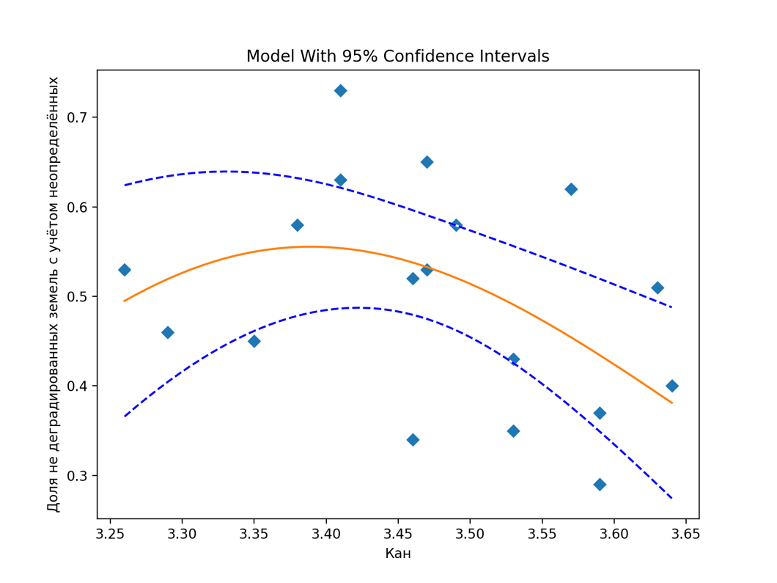
Борисовский | 651.5 | 48.0 | 429.8 | 172.7 | 1.0 | Борисовский | 651.5 | 0.07 | 0.66 | 0.27 | 0.00 |  | 0.73 | 25,638 |  | Борисовский | 39.35 | 0.73 |  | Губкинский городской округ | 119,817 | 87,405 | 32,412 |  |  |  | Без учета городских округов и Белгородского муниципального округа
Валуйский | 1701.5 | 18.8 | 749.5 | 932.2 | 1.0 | Валуйский | 1701.5 | 0.01 | 0.44 | 0.55 | 0.00 |  | 0.45 | 67,009 |  | Валуйский | 39.38 | 0.45 |  | г. Губкин | 87,405 | 87,405 | 0 | район | Кан | недеградированных
Вейделевский | 1350.3 | 6.1 | 498.8 | 844.5 | 0.9 | Вейделевский | 1350.3 | 0.00 | 0.37 | 0.63 | 0.00 |  | 0.37 | 19,942 |  | Вейделевский | 14.77 | 0.37 |  | Старооскольский городской округ | 257,948 | 221,254 | 36,694 | Алексеевский | 3.53 | 0.35
Волоконовский | 1283.5 | 17.0 | 637.3 | 628.8 | 0.4 | Волоконовский | 1283.5 | 0.01 | 0.50 | 0.49 | 0.00 |  | 0.51 | 31,382 |  | Волоконовский | 24.45 | 0.51 |  | г. Старый Оскол | 221,254 | 221,254 | 0 | Белгородский+г Белгород | 3.52 | 0.59
город Белгород | 701.8 | 77.8 | 442.3 | 181.3 | 0.5 | город Белгород | 701.8 | 0.11 | 0.63 | 0.26 | 0.00 |  | 0.74 | 384,425 |  |  |  |  |  | Муниципальный район Алексеевский район и город Алексеевка | 62,742 | 38,626 | 24,116 | Борисовский | 3.41 | 0.73
Грайворонский | 861.3 | 66.8 | 478.6 | 313.6 | 2.3 | Грайворонский | 861.3 | 0.08 | 0.56 | 0.36 | 0.00 |  | 0.63 | 29,544 |  | Грайворонский | 34.30 | 0.63 |  | Городское поселение Город Алексеевка | 38,626 | 38,626 | 0 | Валуйский | 3.35 | 0.45
Губкинский городской округ | 1519.6 | 36.3 | 646.1 | 836.0 | 1.2 | Губкинский городской округ | 1519.6 | 0.02 | 0.43 | 0.55 | 0.00 |  | 0.45 | 119,817 |  | Губкинский + Старооскольский | 118.28 | 0.52 |  | г. Алексеевка | 38,626 | 38,626 | 0 | Вейделевский | 3.59 | 0.37
Ивнянский | 867.8 | 73.3 | 491.2 | 302.1 | 1.3 | Ивнянский | 867.8 | 0.08 | 0.57 | 0.35 | 0.00 |  | 0.65 | 22,531 |  | Ивнянский | 25.96 | 0.65 |  | Алейниковское сельское поселение | 747 | 0 | 747 | Волоконовский | 3.63 | 0.51
Корочанский | 1458.1 | 20.4 | 606.1 | 830.3 | 1.2 | Корочанский | 1458.1 | 0.01 | 0.42 | 0.57 | 0.00 |  | 0.43 | 38,967 |  | Корочанский | 26.72 | 0.43 |  | Афанасьевское сельское поселение | 1,166 | 0 | 1,166 | Грайворонский | 3.41 | 0.63
Красненский | 851.4 | 3.0 | 286.5 | 561.8 | 0.2 | Красненский | 851.4 | 0.00 | 0.34 | 0.66 | 0.00 |  | 0.34 | 12,345 |  | Красненский | 14.50 | 0.34 |  | Варваровское сельское поселение | 1,247 | 0 | 1,247 | Губкинский + Старооскольский | 3.7 | 0.52
Красногвардейский | 1764.7 | 13.6 | 794.4 | 955.3 | 1.4 | Красногвардейский | 1764.7 | 0.01 | 0.45 | 0.54 | 0.00 |  | 0.46 | 37,994 |  | Красногвардейский | 21.53 | 0.46 |  | Гарбузовское сельское поселение | 1,313 | 0 | 1,313 | Ивнянский | 3.47 | 0.65
Краснояружский | 476.5 | 31.4 | 243.4 | 200.6 | 1.0 | Краснояружский | 476.5 | 0.07 | 0.51 | 0.42 | 0.00 |  | 0.58 | 14,505 |  | Краснояружский | 30.44 | 0.58 |  | Глуховское сельское поселение | 953 | 0 | 953 | Корочанский | 3.53 | 0.43
Новооскольский | 1394.7 | 50.8 | 668.1 | 673.9 | 1.9 | Новооскольский | 1394.7 | 0.04 | 0.48 | 0.48 | 0.00 |  | 0.52 | 42,180 |  | Новооскольский | 30.24 | 0.52 |  | Жуковское сельское поселение | 721 | 0 | 721 | Красненский | 3.46 | 0.34
Прохоровский | 1379.4 | 11.6 | 534.3 | 832.7 | 0.9 | Прохоровский | 1379.4 | 0.01 | 0.39 | 0.60 | 0.00 |  | 0.40 | 27,684 |  | Прохоровский | 20.07 | 0.40 |  | Иващенковское сельское поселение | 1,005 | 0 | 1,005 | Красногвардейский | 3.29 | 0.46
Ракитянский | 888.6 | 54.7 | 499.3 | 332.3 | 2.3 | Ракитянский | 888.6 | 0.06 | 0.56 | 0.37 | 0.00 |  | 0.62 | 34,842 |  | Ракитянский | 39.21 | 0.62 |  | Иловское сельское поселение | 2,947 | 0 | 2,947 | Краснояружский | 3.38 | 0.58
Ровеньский | 1362.8 | 4.0 | 397.0 | 960.7 | 1.1 | Ровеньский | 1362.8 | 0.00 | 0.29 | 0.70 | 0.00 |  | 0.29 | 23,786 |  | Ровеньский | 17.45 | 0.29 |  | Ильинское сельское поселение | 1,435 | 0 | 1,435 | Новооскольский | 3.46 | 0.52
Старооскольский городской округ | 1674.2 | 94.3 | 884.2 | 693.4 | 2.3 | Старооскольский городской округ | 1674.2 | 0.06 | 0.53 | 0.41 | 0.00 |  | 0.58 | 257,948 |  |  |  |  |  | Красненское сельское поселение | 791 | 0 | 791 | Прохоровский | 3.64 | 0.40 |  |  |  |  |  | Degress of freedom error 15
Чернянский | 1223.2 | 43.5 | 603.6 | 575.1 | 1.0 | Чернянский | 1223.2 | 0.04 | 0.49 | 0.47 | 0.00 |  | 0.53 | 31,613 |  | Чернянский | 25.85 | 0.53 |  | Кущинское сельское поселение | 1,534 | 0 | 1,534 | Ракитянский | 3.57 | 0.62 |  |  |  |  |  | Degress of freedom regression 2
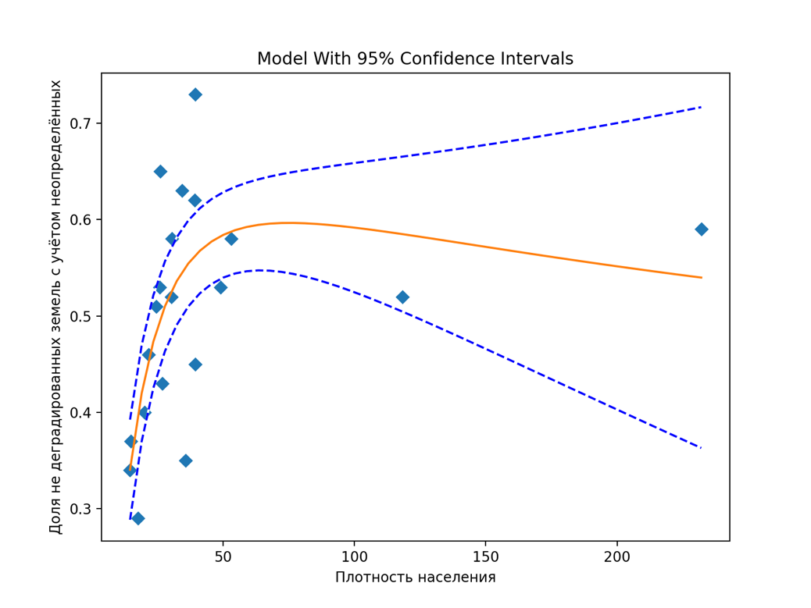
Шебекинский | 1856.9 | 81.2 | 896.8 | 877.6 | 1.3 | Шебекинский | 1856.9 | 0.04 | 0.48 | 0.47 | 0.00 |  | 0.53 | 91,123 |  | Шебекинский | 49.07 | 0.53 |  | Луценковское сельское поселение | 783 | 0 | 783 | Ровеньский | 3.59 | 0.29 |  |  |  |  |  | Root Mean Squared Error (RMSE): 0.10516867620766782
Яковлевский | 1081.2 | 58.5 | 566.9 | 453.9 | 1.9 | Яковлевский | 1081.2 | 0.05 | 0.52 | 0.42 | 0.00 |  | 0.58 | 57,432 |  | Яковлевский | 53.12 | 0.58 |  | Матреногезовское сельское поселение | 1,530 | 0 | 1,530 | Чернянский | 3.47 | 0.53 |  |  |  |  |  | R-squared: 0.2031715759504803
 |  |  |  |  |  |  |  |  |  |  |  |  |  |  |  |  |  |  |  | Меняйловское сельское поселение | 690 | 0 | 690 | Шебекинский | 3.26 | 0.53 |  |  |  |  |  | R-squared adjusted: 0.09692778607721098
 |  |  |  |  |  | Общая площадь: | 27552.0 |  |  |  |  |  |  |  |  |  |  |  |  | Мухоудеровское сельское поселение | 1,942 | 0 | 1,942 | Яковлевский | 3.49 | 0.58 |  |  |  |  |  | Model F-statistic: 1.9123148392280556
 |  |  |  |  |  |  |  |  |  |  |  |  | Площадь, км 2 |  |  |  |  |  |  | Подсередненское сельское поселение | 1,285 | 0 | 1,285 |  |  |  |  |  |  |  |  | Model F-statistic p-value: 0.18206905251074113
 |  |  |  |  |  |  |  |  |  |  |  |  | Всего | улучшившихся | стабильных | деградированных | нет данных | население |  | Репенское сельское поселение | 761 | 0 | 761 |  |  |  |  |  |  |  |  | Model log-likelihood: 14.9985224008478
 |  |  |  |  |  |  |  |  |  |  |  | Губкинский+Старооскольский | 3193.8 | 130.6 | 1,530.3 | 1,529.3 | 3.5 | 377,765 |  | Советское сельское поселение | 1,422 | 0 | 1,422 |  |  |  |  |  |  |  |  | Model AIC: -1.3331691556497558
 |  |  |  |  |  |  |  |  |  |  |  |  |  |  |  |  |  |  |  | Хлевищенское сельское поселение | 779 | 0 | 779 |  |  |  |  |  |  |  |  | Model BIC: -1.1847738626670616
 |  |  |  |  |  |  |  |  |  |  |  |  |  | доля улучшившихся | доля стабильных | доля деградированных | доля неопределенных | население |  | Хрещатовское сельское поселение | 1,065 | 0 | 1,065
 |  |  |  |  |  |  | плотность населения | доля |  |  |  |  |  | 0.04 | 0.48 | 0.48 | 0.00 | 377,765 |  | Белгородский муниципальный район | 114,487 | 35,270 | 79,217 |  |  |  |  |  |  |  |  | Fitted Parameters:
 |  |  |  |  |  | район |  | Land area degraded: |  |  |  |  |  |  |  |  |  |  |  | Городское поселение Поселок Октябрьский | 6,964 | 6,964 | 0 |  |  |  |  |  |  |  |  | A = 3.6337412863423822E+145 |  | 3.63E+145
 |  |  |  |  |  | Алексеевский | 35.75 | 0.65 |  |  |  |  |  |  |  |  | плотность населения | доля недеградированных |  | пгт. Октябрьский | 6,964 | 6,964 | 0 |  |  |  |  |  |  |  |  | B = 1.5120289912408609E+02 |  | 1.51E+02
 |  |  |  |  |  | Белгородский+г Белгород | 232.06 | 0.48 |  |  |  |  |  |  |  |  | 118.28 | 0.52 |  | Городское поселение Поселок Разумное | 18,168 | 18,168 | 0 |  |  |  |  |  |  |  |  | K = 5.1243228246381943E+02 |  | 5.12E+02
 |  |  |  |  |  | Борисовский | 39.35 | 0.27 |  |  |  |  | Площадь, км 2 |  |  |  |  |  |  | пгт. Разумное | 18,168 | 18,168 | 0 |  |  |  |  | Риски Кан
 |  |  |  |  |  | Валуйский | 39.38 | 0.55 |  |  |  |  | Всего | улучшившихся | стабильных | деградированных | нет данных | население |  | Городское поселение Поселок Северный | 10,138 | 10,138 | 0 |  |  |  |  |  |  |  |  | Пороговая Кан: | 3.39
 |  |  |  |  |  | Вейделевский | 14.77 | 0.63 |  |  |  | г Белгород+Белгородский | 2150.0 | 134.1 | 1,135.9 | 876.7 | 3.3 | 498,912 |  | пгт. Северный | 10,138 | 10,138 | 0 |  |  |  |  | район | Кан | p
 |  |  |  |  |  | Волоконовский | 24.45 | 0.49 |  |  |  |  |  |  |  |  |  |  |  | Беловское сельское поселение | 3,634 | 0 | 3,634 |  |  |  | 1 | Шебекинский | 3.26 | 0.04 |  | k/b | 3.39E+00
35.75 | 0.65
232.06 | 0.48
39.35 | 0.27
39.38 | 0.55
14.77 | 0.63
24.45 | 0.49
34.30 | 0.36
118.28 | 0.55
25.96 | 0.35
26.72 | 0.57
14.50 | 0.66
21.53 | 0.54
30.44 | 0.42
30.24 | 0.48
20.07 | 0.60
39.21 | 0.37
17.45 | 0.70
25.85 | 0.47
49.07 | 0.47
53.12 | 0.42
 |  |  |  |  |  |  |  |  |  |  |  |  |  | доля улучшившихся | доля стабильных | доля деградированных | доля неопределенных | население |  | Беломестненское сельское поселение | 3,753 | 0 | 3,753 |  |  |  | 2 | Красногвардейский | 3.29 | 0.09
 |  |  |  |  |  | Грайворонский | 34.30 | 0.36 |  |  |  |  |  | 0.06 | 0.53 | 0.41 | 0.00 | 498,912 |  | Бессоновское сельское поселение | 4,750 | 0 | 4,750 |  |  |  | 3 | Валуйский | 3.35 | 0.13
 |  |  |  |  |  | Губкинский + Старооскольский | 118.28 | 0.55 |  |  |  |  |  |  |  |  |  |  |  | Веселолопанское сельское поселение | 3,230 | 0 | 3,230 |  |  |  | 4 | Краснояружский | 3.38 | 0.18
 |  |  |  |  |  | Ивнянский | 25.96 | 0.35 |  |  |  |  |  |  |  |  | плотность населения | доля недеградированных | Degress of freedom error 17 | Головинское сельское поселение | 1,577 | 0 | 1,577 |  |  |  | 5 | Борисовский | 3.41 | 0.23
 |  |  |  |  |  | Корочанский | 26.72 | 0.57 |  |  |  |  |  |  |  |  | 232.06 | 0.59 | Degress of freedom regression 2 | Дубовское сельское поселение | 10,807 | 0 | 10,807 |  |  |  | 6 | Грайворонский | 3.41 | 0.28
 |  |  |  |  |  | Красненский | 14.50 | 0.66 |  |  |  |  |  |  |  |  |  |  | Root Mean Squared Error (RMSE): 0.08602738787991686 | Ериковское сельское поселение | 772 | 0 | 772 |  |  |  | 7 | Красненский | 3.46 | 0.33
 |  |  |  |  |  | Красногвардейский | 21.53 | 0.54 |  |  |  |  |  |  |  |  |  |  | R-squared: 0.4264807823256629 | Журавлевское сельское поселение | 1,379 | 0 | 1,379 |  |  |  | 8 | Новооскольский | 3.46 | 0.38
 |  |  |  |  |  | Краснояружский | 30.44 | 0.42 |  |  |  |  |  |  |  |  |  |  | R-squared adjusted: 0.35900793318750557 | Комсомольское сельское поселение | 2,263 | 0 | 2,263 |  |  |  | 9 | Ивнянский | 3.47 | 0.43
 |  |  |  |  |  | Новооскольский | 30.24 | 0.48 |  |  |  |  |  |  |  |  |  |  | Model F-statistic: 6.3207762496052515 | Краснооктябрьское сельское поселение | 3,390 | 0 | 3,390 |  |  |  | 10 | Чернянский | 3.47 | 0.48
 |  |  |  |  |  | Прохоровский | 20.07 | 0.60 |  |  |  |  |  |  |  |  |  |  | Model F-statistic p-value: 0.008864572314592034 | Крутологское сельское поселение | 1,884 | 0 | 1,884 |  |  |  | 11 | Яковлевский | 3.49 | 0.52
 |  |  |  |  |  | Ракитянский | 39.21 | 0.37 |  |  |  |  |  |  |  |  |  |  | Model log-likelihood: 20.683020730056 | Майское сельское поселение | 10,296 | 0 | 10,296 |  |  |  | 12 | Белгородский+г Белгород | 3.52 | 0.57
 |  |  |  |  |  | Ровеньский | 17.45 | 0.70 |  |  |  |  |  |  |  |  |  |  | Model AIC: -1.7683020730055998 | Малиновское сельское поселение | 1,807 | 0 | 1,807 |  |  |  | 13 | Алексеевский | 3.53 | 0.62
 |  |  |  |  |  |  |  |  |  |  |  |  |  |  |  |  |  |  | Model BIC: -1.6189422319725013 | Никольское сельское поселение | 2,867 | 0 | 2,867 |  |  |  | 14 | Корочанский | 3.53 | 0.67
 |  |  |  |  |  | Чернянский | 25.85 | 0.47 |  |  |  |  |  |  |  |  |  |  |  | Новосадовское сельское поселение | 4,874 | 0 | 4,874 |  |  |  | 15 | Ракитянский | 3.57 | 0.72
 |  |  |  |  |  | Шебекинский | 49.07 | 0.47 |  |  |  |  |  |  |  |  | Fitted Parameters: |  | Fitted Parameters: | Пушкарское сельское поселение | 3,868 | 0 | 3,868 |  |  |  | 16 | Вейделевский | 3.59 | 0.77
 |  |  |  |  |  | Яковлевский | 53.12 | 0.42 |  |  |  |  |  |  |  |  | 1.93E+00 |  | A = 1.9345896696723381E+00 | Стрелецкое сельское поселение | 7,584 | 0 | 7,584 |  |  |  | 17 | Ровеньский | 3.59 | 0.82
 |  |  |  |  |  |  |  |  |  |  |  |  |  |  |  |  | 2.21E-01 |  | B = 2.2117539304963474E-01 | Тавровское сельское поселение | 4,820 | 0 | 4,820 |  |  |  | 18 | Волоконовский | 3.63 | 0.87 | Вероятность не превышения пороговой величины: |  | 20%
 |  |  |  |  |  |  |  |  |  |  |  |  |  |  |  |  | 1.66E+01 |  | K = 1.6613415370166187E+01 | Хохловское сельское поселение | 1,279 | 0 | 1,279 |  |  |  | 19 | Прохоровский | 3.64 | 0.91
 |  |  |  |  |  |  |  |  |  |  |  |  |  |  |  |  |  |  |  | Щетиновское сельское поселение | 1,006 | 0 | 1,006 |  |  |  | 20 | Губкинский + Старооскольский | 3.7 | 0.96 | Риск роста деградайии 80%
 |  |  |  |  |  |  |  |  |  |  |  |  |  |  |  | Порогова плотность населения: | 75 | 75 |  | Яснозоренское сельское поселение | 3,377 | 0 | 3,377
 |  |  |  |  |  |  |  |  |  |  |  |  |  |  |  |  |  |  |  | Борисовский муниципальный район | 25,638 | 13,661 | 11,977
 |  |  |  |  |  |  |  |  |  |  |  |  |  |  |  |  |  |  |  | Городское поселение Поселок Борисовка | 13,661 | 13,661 | 0
 |  |  |  |  |  |  |  |  |  |  |  |  |  |  |  |  |  |  |  | пгт. Борисовка | 13,661 | 13,661 | 0
 |  |  |  |  |  |  |  |  |  |  |  |  |  |  |  |  | плотность населения | доля |  | Акулиновское сельское поселение | 598 | 0 | 598
 |  |  |  |  |  |  |  |  |  |  |  |  |  |  |  | район |  | недеградированных |  | Белянское сельское поселение | 2,303 | 0 | 2,303
 |  |  |  |  |  |  |  |  |  |  |  |  |  |  | 1 | Красненский | 14.50 | 0.34 |  | Березовское сельское поселение | 1,373 | 0 | 1,373
 |  |  |  |  |  |  |  |  |  |  |  |  |  |  | 2 | Вейделевский | 14.77 | 0.37 |  | Грузсчанское сельское поселение | 1,532 | 0 | 1,532
 |  |  |  |  |  |  |  |  |  |  |  |  |  |  | 3 | Ровеньский | 17.45 | 0.29 |  | Краснокутское сельское поселение | 577 | 0 | 577
 |  |  |  |  |  |  |  |  |  |  |  |  |  |  | 4 | Прохоровский | 20.07 | 0.40 |  | Крюковское сельское поселение | 1,273 | 0 | 1,273
 |  |  |  |  |  |  |  |  |  |  |  |  |  |  | 5 | Красногвардейский | 21.53 | 0.46 |  | Октябрьско-Готнянское сельское поселение | 492 | 0 | 492
 |  |  |  |  |  |  |  |  |  |  |  |  |  |  | 6 | Волоконовский | 24.45 | 0.51 |  | Стригуновское сельское поселение | 2,611 | 0 | 2,611
 |  |  |  |  |  |  |  |  |  |  |  |  |  |  | 7 | Чернянский | 25.85 | 0.53 |  | Хотмыжское сельское поселение | 1,218 | 0 | 1,218
 |  |  |  |  |  |  |  |  |  |  |  |  |  |  | 8 | Ивнянский | 25.96 | 0.65 |  | Муниципальный район город Валуйки и Валуйский район | 67,009 | 41,280 | 25,729
 |  |  |  |  |  |  |  |  |  |  |  |  |  |  | 9 | Корочанский | 26.72 | 0.43 |  | Городское поселение Город Валуйки | 34,736 | 34,296 | 440
 |  |  |  |  |  |  |  |  |  |  |  |  |  |  | 10 | Новооскольский | 30.24 | 0.52 |  | г. Валуйки | 34,296 | 34,296 | 0
 |  |  |  |  |  |  |  |  |  |  |  |  |  |  | 11 | Краснояружский | 30.44 | 0.58 |  | Городское поселение Поселок Уразово | 8,762 | 6,984 | 1,778
 |  |  |  |  |  |  |  |  |  |  |  |  |  |  | 12 | Грайворонский | 34.30 | 0.63 |  | пгт. Уразово | 6,984 | 6,984 | 0
 |  |  |  |  |  |  |  |  |  |  |  |  |  |  | 13 | Алексеевский | 35.75 | 0.35 |  | Бирючанское сельское поселение | 805 | 0 | 805
 |  |  |  |  |  |  |  |  |  |  |  |  |  |  | 14 | Ракитянский | 39.21 | 0.62 |  | Борчанское сельское поселение | 1,593 | 0 | 1,593
 |  |  |  |  |  |  |  |  |  |  |  |  |  |  | 15 | Борисовский | 39.35 | 0.73 |  | Герасимовское сельское поселение | 767 | 0 | 767
 |  |  |  |  |  |  |  |  |  |  |  |  |  |  | 16 | Валуйский | 39.38 | 0.45 |  | Двулученское сельское поселение | 2,256 | 0 | 2,256
 |  |  |  |  |  |  |  |  |  |  |  |  |  |  | 17 | Шебекинский | 49.07 | 0.53 |  | Казинское сельское поселение | 1,676 | 0 | 1,676
 |  |  |  |  |  |  |  |  |  |  |  |  |  |  | 18 | Яковлевский | 53.12 | 0.58 |  | Колосковское сельское поселение | 1,894 | 0 | 1,894
 |  |  |  |  |  |  |  |  |  |  |  |  |  |  | 19 | Губкинский + Старооскольский | 118.28 | 0.52 |  | Кукуевское сельское поселение | 636 | 0 | 636
 |  |  |  |  |  |  |  |  |  |  |  |  |  |  | 20 | Белгородский+г Белгород | 232.06 | 0.59 |  | Мандровское сельское поселение | 1,057 | 0 | 1,057
 |  |  |  |  |  |  |  |  |  |  |  |  |  |  |  |  |  |  |  | Насоновское сельское поселение | 2,259 | 0 | 2,259
 |  |  |  |  |  |  |  |  |  |  |  |  |  |  |  | плотность населения | p |  |  | Принцевское сельское поселение | 1,527 | 0 | 1,527
 |  |  |  |  |  |  |  |  |  |  |  |  |  |  | 1 | 14.50 | 0.04 |  |  | Рождественское сельское поселение | 2,893 | 0 | 2,893
 |  |  |  |  |  |  |  |  |  |  |  |  |  |  | 2 | 14.77 | 0.09 |  |  | Тимоновское сельское поселение | 1,603 | 0 | 1,603
 |  |  |  |  |  |  |  |  |  |  |  |  |  |  | 3 | 17.45 | 0.13 |  |  | Шелаевское сельское поселение | 3,256 | 0 | 3,256
 |  |  |  |  |  |  |  |  |  |  |  |  |  |  | 4 | 20.07 | 0.18 |  |  | Яблоновское сельское поселение | 1,289 | 0 | 1,289
 |  |  |  |  |  |  |  |  |  |  |  |  |  |  | 5 | 21.53 | 0.23 |  |  | Вейделевский муниципальный район | 19,942 | 6,492 | 13,450
 |  |  |  |  |  |  |  |  |  |  |  |  |  |  | 6 | 24.45 | 0.28 |  |  | Городское поселение Поселок Вейделевка | 6,553 | 6,492 | 61
 |  |  |  |  |  |  |  |  |  |  |  |  |  |  | 7 | 25.85 | 0.33 |  |  | пгт. Вейделевка | 6,492 | 6,492 | 0
 |  |  |  |  |  |  |  |  |  |  |  |  |  |  | 8 | 25.96 | 0.38 |  |  | Белоколодезское сельское поселение | 1,300 | 0 | 1,300
 |  |  |  |  |  |  |  |  |  |  |  |  |  |  | 9 | 26.72 | 0.43 |  |  | Большелипяговское сельское поселение | 829 | 0 | 829
 |  |  |  |  |  |  |  |  |  |  |  |  |  |  | 10 | 30.24 | 0.48 |  |  | Викторопольское сельское поселение | 1,600 | 0 | 1,600
 |  |  |  |  |  |  |  |  |  |  |  |  |  |  | 11 | 30.44 | 0.52 |  |  | Должанское сельское поселение | 1,176 | 0 | 1,176
 |  |  |  |  |  |  |  |  |  |  |  |  |  |  | 12 | 34.30 | 0.57 |  |  | Закутчанское сельское поселение | 1,205 | 0 | 1,205
 |  |  |  |  |  |  |  |  |  |  |  |  |  |  | 13 | 35.75 | 0.62 |  | Вероятность не превышения пороговой внличины: | Зенинское сельское поселение | 1,292 | 0 | 1,292
 |  |  |  |  |  |  |  |  |  |  |  |  |  |  | 14 | 39.21 | 0.67 |  | 0.90 | Клименковское сельское поселение | 972 | 0 | 972
 |  |  |  |  |  |  |  |  |  |  |  |  |  |  | 15 | 39.35 | 0.72 |  | 90.000 | Кубраковское сельское поселение | 1,089 | 0 | 1,089
 |  |  |  |  |  |  |  |  |  |  |  |  |  |  | 16 | 39.38 | 0.77 |  |  | Малакеевское сельское поселение | 1,488 | 0 | 1,488
 |  |  |  |  |  |  |  |  |  |  |  |  |  |  | 17 | 49.07 | 0.82 |  |  | Николаевское сельское поселение | 1,705 | 0 | 1,705
 |  |  |  |  |  |  |  |  |  |  |  |  |  |  | 18 | 53.12 | 0.87 |  |  | Солонцинское сельское поселение | 733 | 0 | 733
 |  |  |  |  |  |  |  |  |  |  |  |  |  |  | 19 | 118.28 | 0.91 |  |  | Волоконовский муниципальный район | 31,382 | 15,284 | 16,098
 |  |  |  |  |  |  |  |  |  |  |  |  |  |  | 20 | 232.06 | 0.96 |  |  | Городское поселение Поселок Волоконовка | 11,029 | 11,029 | 0
 |  |  |  |  |  |  |  |  |  |  |  |  |  |  |  |  |  |  |  | пгт. Волоконовка | 11,029 | 11,029 | 0
 |  |  |  |  |  |  |  |  |  |  |  |  |  |  |  |  |  |  |  | Городское поселение Поселок Пятницкое | 4,388 | 4,255 | 133
 |  |  |  |  |  |  |  |  |  |  |  |  |  |  |  |  |  |  |  | пгт. Пятницкое | 4,255 | 4,255 | 0
 |  |  |  |  |  |  |  |  |  |  |  |  |  |  |  |  |  |  |  | Борисовское сельское поселение | 834 | 0 | 834
 |  |  |  |  |  |  |  |  |  |  |  |  |  |  |  |  |  |  | Как следует из графика, вероятность непревышения пороговой величины плотности населения, которая для Белгородской области равна 75 человек на квадратный километр, среди административных единиц Беогородской области равна 90 %. Отсюда следует, что риск роста деградации земель с ростом численности населения характерен для 10% территориальных единиц. | Волчье-Александровское сельское поселение | 1,074 | 0 | 1,074
 |  |  |  |  |  |  |  |  |  |  |  |  |  |  |  |  |  |  |  | Голофеевское сельское поселение | 673 | 0 | 673
 |  |  |  |  |  |  |  |  |  |  |  |  |  |  |  |  |  |  |  | Грушевское сельское поселение | 1,363 | 0 | 1,363
 |  |  |  |  |  |  |  |  |  |  |  |  |  |  |  |  |  |  |  | Погромское сельское поселение | 1,334 | 0 | 1,334
 |  |  |  |  |  |  |  |  |  |  |  |  |  |  |  |  |  |  |  | Покровское сельское поселение | 1,833 | 0 | 1,833
 |  |  |  |  |  |  |  |  |  |  |  |  |  |  |  |  |  |  |  | Репьевское сельское поселение | 575 | 0 | 575
 |  |  |  |  |  |  |  |  |  |  |  |  |  |  |  |  |  |  |  | Староивановское сельское поселение | 2,428 | 0 | 2,428
 |  |  |  |  |  |  |  |  |  |  |  |  |  |  |  |  |  |  |  | Тишанское сельское поселение | 1,244 | 0 | 1,244
 |  |  |  |  |  |  |  |  |  |  |  |  |  |  |  |  |  |  |  | Фощеватовское сельское поселение | 1,228 | 0 | 1,228
 |  |  |  |  |  |  |  |  |  |  |  |  |  |  |  |  |  |  |  | Шидловское сельское поселение | 658 | 0 | 658
 |  |  |  |  |  |  |  |  |  |  |  |  |  |  |  |  |  |  |  | Ютановское сельское поселение | 2,721 | 0 | 2,721
 |  |  |  |  |  |  |  |  |  |  |  |  |  |  |  |  |  |  |  | Грайворонский муниципальный район | 29,544 | 6,481 | 23,063
 |  |  |  |  |  |  |  |  |  |  |  |  |  |  |  |  |  |  |  | Городское поселение Город Грайворон | 6,691 | 6,481 | 210
...

